Storyboard-AR - Titrasi Bebas A
No | Nama Scene | Deskripsi Scene | Ilustrasi Scene (AR) | Catatan | Animasi | Logic | Interaksi Baru | Interaksi Lama | _Step Title (Animation-Instruction/Desc 1:1) | _Step Desc (Animation-Instruction/Desc 1:1)
1 | Halaman judul aplikasi AR | Halaman awal yang menampilkan judul dari aplikasi AR |  | Nama Aplikasi: TitraSims
2 | Urutan halaman aplikasi AR | Terdapat beberapa urutan yang disajikan yaitu: 1. AR Persiapan alat bahan 2. AR Preparasi buret (membersihkan dan mengeringkan buret, memasang buret pada statif dan klem, memasukkan larutan standar ke dalam buret) 3. AR Preparasi larutan baku primer 4. AR Preparasi larutan blanko 5. AR Penimbangan sampel 6. AR Preparasi sampel (menambahkan sampel, anhidrida asetat, dan benzene ke dalam Erlenmeyer) 7. AR Penambahan indikator 8. AR Simulasi pembakuan secara triplo (3x) 9. AR Simulasi titrasi blanko 10. AR Simulasi titrasi sampel secara triplo (3x) 11. Informasi tim |  | Jenis titrasi: TITRASI BEBAS AIR | 1. Transisi dari satu halaman ke halaman lain
3 | Halaman AR persiapan alat bahan | Narasi: 1. Berikut adalah alat bahan yang akan digunakan dalam pelaksanaan titrasi bebas air Alat: Botol pencuci Botol pipet Buret Corong kaca Erlenmeyer Gelas beaker Gelas ukur Kaca arloji Labu ukur Pipet tetes Spatel Statif dan klem Timbangan analitik Bahan: Anhidrida aseta Asam asetat glasial Asam perklorat Aseton Baku primer kalium biftalat Benzena Indikator kristal violet Serbuk kafein |  | Aset: Alat: Beaker glass Botol coklat Botol pencuci Buret Corong kaca Erlenmeyer Gelas ukur Kaca arloji Labu ukur Pipet tetes Spatel Statif dan klem Timbangan analitik Bahan: Indikator kristal violet (ungu tua) dalam botol coklat Larutan aseton (bening) dalam botol pencuci Larutan asam asetat glasial (bening) dalam beaker glass Larutan anhidrida asetat (bening) dalam beaker glass Larutan benzene (bening) dalam beaker glass Larutan standar asam perklorat (bening) dalam labu ukur) Serbuk kafein Serbuk baku primer kalium biftalat | Proses menampilkan dari alat dibagi 1x scan dlm 1 layar / halaman = 4-5 alat (total 4x next) dlm 1 layar / halaman = 3 bahan (total 4x next) total 7-8x next paling banyak 8x next |  |  |  | 1. Alat 2. Alat 3. Alat 4. Bahan 5. Bahan | 1. Botol pencuci, Botol pipet, Buret, Corong kaca, Erlenmeyer 2. Gelas beaker, Gelas ukur, Kaca arloji, Labu ukur, Pipet tetes 3. Spatel, Statif dan klem, Timbangan analitik 4. Anhidrida asetat, Asam asetat glasial, Asam perklorat 5. Aseton, Baku primer kalium biftalat, Benzena 6. Indikator kristal violet, Serbuk kafein
4 | Halaman AR preparasi buret | Narasi: 1. Pastikan buret kering sebelum digunakan! 2. Bilas buret dengan larutan standar asam perklorat! 3. Masukkan larutan standar asam perklorat pada buret! | Pastikan buret kering sebelum digunakan! Bilas buret dengan larutan standar asam perklorat! Pada tahap awal, pasang corong terlebih dahulu Masukkan larutan standar asam perklorat pada buret! | Aset: 1. Larutan standar asam perklorat (bening) dalam labu ukur 2. Statif 3. Klem 4. Buret 5. Larutan aseton (bening) dalam botol pencuci 6. Labu ukur 7. Corong kaca 8. Botol pencuci 9. Beaker glass Catatan: Larutan dilabeli nama | 1. Mengeringkan buret dengan menuang aseton dari botol pencuci ke dalam buret sambil diputar Referensi cara mengeringkan: https://youtu.be/pq5c9vfsHO4?si=JME7I_87QUPaHRWh (menit ke 0:40 - 0:50) 2. Pemasangan buret pada statif dan klem 3. Perpindahan larutan standar asam perklorat dari labu ukur ke dalam buret melalui corong (perspektif mata berada di titik atas buret) hingga batas maksimal buret |  | 1. Menggeser botol pencuci ke mulut buret untuk memulai menuang aseton ke dalam buret sambil diputar --> mulai dari penuangan sampai larutan berpindah ke gelas beaker 2. Menggeser corong ke mulut buret --> corong terpasang pada buret 3. Menggeser labu ukur berisi larutan standar asam perklorat ke mulut buret sambil diputar --> mulai menuang asam perklorat ke dalam buret (terjadi perpindahan larutan dari labu ukur ke dalam buret melalui corong) sampai larutan berpindah ke gelas beaker 4. Menggeser buret hingga terpasang pada statif dan klem 5. Tekan keran buret untuk menutup 6. Menggeser labu ukur berisi larutan standar asam perklorat ke mulut buret --> mulai menuang asam perklorat ke dalam buret (terjadi perpindahan larutan dari labu ukur ke dalam buret melalui corong hingga 50 mL) [posisi keran tertutup] 7. Melepas corong dengan menggesernya Keterangan: Seluruh objek dapat dizoom, diputar, dan digeser | 1. Tap layar untuk mulai menuang aseton ke dalam buret melalui botol pencuci sambil diputar (1x tap) --> mulai dari penuangan sampai larutan berpindah ke gelas beaker 2. Tap layar untuk mulai menuang larutan standar asam perklorat ke dalam buret dari labu ukur melalui corong kaca sambil diputar (1x tap) --> mulai dari penuangan sampai larutan berpindah ke gelas beaker 3. Posisi terpasang pada statif dan klem. Tap layar untuk mulai menuang larutan standar asam perklorat ke dalam buret dari labu ukur melalui corong kaca (1x tap) [posisi keran tertutup] Keterangan: Seluruh objek dapat dizoom, diputar, dan digeser | 1. Step 1 2. Step 2 3. Step 3 | 1. Tap layar untuk memastikan buret kering sebelum digunakan! 2. Tap layar untuk membilas buret dengan larutan standar asam perklorat! 3. Tap layar untuk memasukkan larutan standar asam perklorat pada buret!
5 | Halaman AR preparasi larutan baku primer | Narasi: 1. Masukkan 700 mg kalium biftalat ke dalam Erlenmeyer! 2. Masukkan 50 mL asam asetat glasial ke dalam Erlenmeyer! 3. Aduk Erlenmeyer! | Masukkan 700 mg kalium biftalat ke dalam Erlenmeyer! Masukkan 50 mL asam asetat glasial ke dalam Erlenmeyer! Aduk Erlenmeyer! | Aset: 1. Erlenmeyer 250 mL 2. Gelas ukur 100 mL 3. Kaca arloji 4. Serbuk baku primer kalium biftalat (putih) di atas kaca arloji 5. Larutan asam asetat glasial (bening) dalam gelas ukur 6. Corong kaca Catatan: Larutan dilabeli nama | 1. Perpindahan serbuk baku primer kalium biftalat dari kaca arloji ke dalam Erlenmeyer melalui corong kaca. 2. Perpindahan larutan asam asetat glasial dari gelas ukur ke dalam Erlenmeyer. 3. Pengadukan Erlenmeyer |  | 1. Geser corong kaca ke mulut Erlenmeyer -> corong kaca terpasang 2. Geser kaca arloji berisi baku primer dan masukkan ke dalam Erlenmeyer melalui corong kaca -> lepas corong kaca setelah menuang 3. Geser gelas ukur ke mulut Erlenmeyer untuk menuangkan 50 ml asam asetat glasial ke dalam Erlenmeyer 4. Lakukan gerakan jari berputar untuk memulai pengadukan Erlenmeyer Keterangan: Seluruh objek dapat dizoom, diputar, dan digeser | 1. Tap untuk memasang corong kaca ke mulut Erlenmeyer 2. Tap untuk memasukkan baku primer ke dalam Erlenmeyer melalui corong kaca -> lepas corong kaca setelah menuang 3.Tap untuk menuangkan 50 ml asam asetat glasial ke dalam Erlenmeyer (1x tap) 4. Tap untuk memulai animasi pengadukan Erlenmeyer Keterangan: Seluruh objek dapat dizoom, diputar, dan digeser | 1. Step 1 2. Step 2 3. Step 3 4, Step 4 | 1. Tap layar untuk memasang corong kaca pada Erlenmeyer! 2. Tap layar untuk memasukkan 700 mg kalium biftalat ke dalam Erlenmeyer! 3. Tap layar untuk memasukkan 50 mL asam asetat glasial ke dalam Erlenmeyer! 4. Tap layar untuk mengaduk Erlenmeyer!
6 | Halaman AR preparasi larutan blanko | Narasi: 1. Masukkan 40 mL anhidrida asetat ke dalam Erlenmeyer! 2. Masukkan 80 mL benzena ke dalam Erlenmeyer! 3. Aduk Erlenmeyer! Catatan: Catatan: larutan yang dituang ke gelas ukur bertambah dengan 2 tombol (tombol tambah kecil dan besar): Tombol penambahan larutan kecil: 1 mL Tombol penambahan larutan besar: 10 mL | Masukkan 40 mL anhidrida asetat ke dalam Erlenmeyer! Masukkan 80 mL benzene ke dalam Erlenmeyer! Aduk Erlenmeyer! | Aset: 1. Larutan anhidirida asetat (bening) dalam beaker glass 2. Larutan benzene (bening) dalam beaker glass 3. Erlenmeyer 250 mL 4. Beaker glass 5. Gelas ukur 100 mL Catatan: Larutan dilabeli nama Larutan dituang terlebih dahulu ke dalam gelas ukur | 1. Perpindahan larutan anhidrida asetat dari beaker glass ke gelas ukur sebanyak 40 ml 2. Perpindahan larutan benzene dari beaker glass ke gelas ukur sebanyak 80 ml 3. Perpindahan masing-masing larutan dari gelas ukur ke dalam Erlenmeyer 4. Pengadukan Erlenmeyer | 1. Penambahan larutan dalam gelas ukur yang disesuaikan dengan tombol penambahan volume yang ditekan 2. Pengguna dapat melanjutkan tahap berikutnya apabila dapat mengukur larutan dengan benar (dipaskan volumenya) | 1. Geser larutan anhidrida asetat dalam gelas beaker ke mulut gelas ukur 2. Tekan tombol yang sesuai untuk memulai penambahan larutan anhidrida asetat ke dalam gelas ukur (pilihan tombol: 1 ml dan 10 ml) 3. Geser larutan benzene dalam gelas beaker ke mulut gelas ukur 4. Tekan tombol yang sesuai untuk memulai penambahan larutan benzene ke dalam gelas ukur (pilihan tombol: 1 ml dan 10 ml) 5. Geser gelas ukur berisi larutan anhidrida asetat dan benzene yang telah diukur sebelumnya ke dalam Erlenmeyer untuk mulai menuangkan 6. Lakukan gerakan jari berputar untuk memulai pengadukan Erlenmeyer Keterangan: Seluruh objek dapat dizoom, diputar, dan digeser | 1. Tekan tombol yang sesuai untuk memulai penambahan larutan anhidrida asetat ke dalam gelas ukur (pilihan tombol: 1 ml dan 10 ml) 2. Tekan tombol yang sesuai untuk memulai penambahan larutan benzene ke dalam gelas ukur (pilihan tombol: 1 ml dan 10 ml) 3. Tap untuk menuangkan larutan anhidrida asetat dan benzene dalam gelas ukur yang telah diukur sebelumnya ke dalam Erlenmeyer (masing-masing larutan 1x tap) 4. Tap untuk memulai animasi pengadukan Erlenmeyer Keterangan: Seluruh objek dapat dizoom, diputar, dan digeser | 1. Step 1 2. Step 2 3. Step 3 4, Step 4 | 1 .Tekan tombol yang sesuai untuk memulai penambahan larutan anhidrida asetat hingga 40 mL ke dalam gelas ukur! 2. Tekan tombol yang sesuai untuk memulai penambahan larutan benzena hingga 80 mL ke dalam gelas ukur! 3. Tap layar untuk memasukkan 40 mL larutan anhidrida asetat dan 80 mL larutan benzena ke dalam Erlenmeyer! 4. Tap layar untuk mengaduk Erlenmeyer!
7 | Halaman AR penimbangan sampel | Narasi: 1. Timbang sebanyak 400 mg sampel kafein! Catatan: Serbuk di atas kaca arloji dalam timbangan bertambah dengan 1 tombol seperti yang dilingkari merah: Tombol penambahan zat: 25 mg |  | Aset: 1. Timbangan analitik 2. Serbuk kafein (putih) 3. Kaca arloji 4. Spatel | 1. Penambahan serbuk ke atas kaca arloji di dalam timbangan menggunakan spatel 2. Serbuk di atas kaca arloji dalam timbangan bertambah seiring bertambahnya bobot 3. Indikator berat pada timbangan berubah seiring bertambahnya serbuk 4. Pintu timbangan analitik membuka dan menutup 5. Mengambil sampel yang telah ditimbang | 1. Penambahan sampel sesuai dengan bobot penambahan sampel yang ditekan (semakin banyak sampel yang ditimbang maka timbunan sampelnya juga semakin banyak) 2. Pengguna baru dapat melanjutkan tahap berikutnya bila bobot sampel yang ditimbang berada dalam rentang deviasi ±10% dari bobot yang harus ditimbang (360-440 mg) 3. Perubahan angka pada skala timbangan yang disesuaikan dengan bobot sampel yang telah ditimbang | 1. Geser kaca arloji ke bagian tengah timbangan --> angka timbangan berubah menjadi angka random 2. Tekan tombol "Tare" pada timbangan --> angka timbangan berubah menjadi 0 3. Tekan tombol yang sesuai untuk memulai penambahan sampel ke dalam timbangan Keterangan: Seluruh objek dapat dizoom, diputar, dan digeser | 1. Tap untuk geser kaca arloji ke bagian tengah timbangan --> angka timbangan berubah menjadi angka random 2. Tekan tombol "Tare" pada timbangan --> angka timbangan berubah menjadi 0 3.Tekan tombol yang sesuai untuk memulai penambahan sampel ke dalam timbangan Keterangan: Seluruh objek dapat dizoom, diputar, dan digeser | 1. Step 1 2. Step 2 3. Step 3 | 1. Tap layar untuk menggeser kaca arloji ke atas timbangan analitik! 2. Tekan tombol TARE! 3. Tekan tombol yang sesuai untuk menimbang 400 mg sampel kafein!
8 | Halaman AR preparasi larutan sampel | Narasi: 1. Masukkan sampel ke dalam Erlenmeyer! 2. Masukkan 40 mL anhidrida asetat ke dalam Erlenmeyer! 3. Masukkan 80 mL benzene ke dalam Erlenmeyer! 4. Larutkan sampel dengan mengaduk Erlenmeyer! Catatan: Catatan: larutan yang dituang ke gelas ukur bertambah dengan 2 tombol (tombol tambah kecil dan besar): Tombol penambahan larutan kecil: 1 mL Tombol penambahan larutan besar: 10 mL | Masukkan sampel ke dalam Erlenmeyer! Masukkan 40 mL anhidrida asetat ke dalam Erlenmeyer! Masukkan 80 mL benzene ke dalam Erlenmeyer! Larutkan sampel dengan mengaduk Erlenmeyer! | Aset: 1. Serbuk kafein (putih) 2. Larutan anhidirida asetat (bening) dalam beaker glass 3. Larutan benzene (bening) dalam beaker glass 4. Erlenmeyer 250 mL 5. Beaker glass 6. Gelas ukur 100 mL 7. Corong kaca Catatan: Larutan dilabeli nama Larutan dituang terlebih dahulu ke dalam gelas ukur | 1. Perpindahan sampel ke dalam Erlenmeyer melalui corong kaca 2. Perpindahan larutan anhidrida asetat dari beaker glass ke gelas ukur sebanyak 40 ml 3. Perpindahan larutan benzene dari beaker glass ke gelas ukur sebanyak 80 ml 4. Perpindahan masing-masing larutan dari gelas ukur ke dalam Erlenmeyer berisi sampel 5. Pengadukan sampel dalam Erlenmeyer hingga larut (dari butiran hingga benar-benar larut) | 1. Penambahan larutan dalam gelas ukur yang disesuaikan dengan tombol penambahan volume yang ditekan 2. Pengguna dapat melanjutkan tahap berikutnya apabila dapat mengukur larutan dengan benar (dipaskan volumenya) | 1. Geser corong kaca ke mulut Erlenmeyer -> corong kaca terpasang 2. Geser kaca arloji berisi sampel dan masukkan ke dalam Erlenmeyer melalui corong kaca -> lepas corong kaca setelah menuang 3. Geser larutan anhidrida asetat dalam gelas beaker ke mulut gelas ukur 4. Tekan tombol yang sesuai untuk memulai penambahan larutan anhidrida asetat ke dalam gelas ukur (pilihan tombol: 1 ml dan 10 ml) 5. Geser larutan anhidrida asetat dalam gelas beaker ke mulut gelas ukur 2. Tekan tombol yang sesuai untuk memulai penambahan larutan benzene ke dalam gelas ukur (pilihan tombol: 1 ml dan 10 ml) 5. Geser gelas ukur berisi larutan anhidrida asetat dan benzene yang telah diukur sebelumnya untuk mulai menuangkan ke dalam Erlenmeyer 6. Lakukan gerakan jari berputar untuk memulai pengadukan Erlenmeyer Keterangan: Seluruh objek dapat dizoom, diputar, dan digeser | 1. Tekan tombol yang sesuai untuk memulai penambahan larutan anhidrida asetat ke dalam gelas ukur (pilihan tombol: 1 ml dan 10 ml) 2. Tekan tombol yang sesuai untuk memulai penambahan larutan benzene ke dalam gelas ukur (pilihan tombol: 1 ml dan 10 ml) 3. Tap untuk memasang corong kaca ke mulut Erlenmeyer 4. Tap untuk memasukkan sampel ke dalam Erlenmeyer melalui corong kaca -> lepas corong kaca setelah menuang 5. Tap untuk menuangkan larutan anhidrida asetat dan benzene dalam gelas ukur yang telah diukur sebelumnya ke dalam Erlenmeyer (masing-masing larutan 1x tap) 6. Tap untuk memulai animasi pengadukan Erlenmeyer Keterangan: Seluruh objek dapat dizoom, diputar, dan digeser | 1. Step 1 2. Step 2 3. Step 3 4, Step 4 5. Step 5 6, Step 6 | 1. Tap layar untuk memasang corong kaca pada Erlenmeyer! 2. Tap layar untuk memasukkan sampel yang telah ditimbang ke dalam Erlenmeyer! 3 .Tekan tombol yang sesuai untuk memulai penambahan larutan anhidrida asetat hingga 40 mL ke dalam gelas ukur! 4. Tekan tombol yang sesuai untuk memulai penambahan larutan benzena hingga 80 mL ke dalam gelas ukur! 5. Tap layar untuk memasukkan 40 mL larutan anhidrida asetat dan 80 mL larutan benzena ke dalam Erlenmeyer! 6. Tap layar untuk mengaduk Erlenmeyer!
9 | Halaman AR penambahan indiaktor | Narasi: 1. Ambil indikator kristal violet dengan pipet tetes! 2. Tambahkan 2-3 tetes indikator kristal violet dalam masing-masing Erlenmeyer! | Mengambil indikator kristal violet dengan pipet! Tambahkan 2-3 tetes indikator kristal violet dalam masing-masing Erlenmeyer! | Aset: 1. Pipet tetes 2. Botol coklat 3. Indikator kristal violet dalam botol coklat, dipipet dengan pipet tetes (warna ungu tua, masuk Erlenmeyer jadi warna ungu muda) 4. Erlenmeyer 250 mL berisi larutan sampel 5. Erlenmeyer 250 mL berisi larutan baku primer 6. Erlenmeyer 250 mL berisi larutan blanko Catatan: Indikator dilabeli nama | 1. Pengambilan larutan indikator dari botol coklat menggunakan pipet tetes 2. Penetesan larutan indikator dari pipet tetes ke dalam masing-masing Erlenmeyer berisi larutan baku primer, blanko, dan sampel - Transisi warna indikator = ungu tua ke ungu muda setelah masuk dalam Erlenmeyer - Transis warna dalam Erlenmeyer = bening ke ungu muda setelah terkena indikator |  | 1. Tarik pipet tetes dari botol pipet 2. Geser pipet tetes ke arah Erlenmeyer pertama 3. Tap untuk memulai penetesan -> 1x tap = 1 tetes hingga tercapai 2-3x tetes 4. Geser pipet tetes ke arah Erlenmeyer lain dan lakukan hal yang sama Keterangan: Seluruh objek dapat dizoom, diputar, dan digeser |  | 1. Step 1 2. Step 2 3. Step 3 4, Step 4 | 1. Tap layar untuk mengambil indikator kristal violet dengan pipet tetes! 2. Tap layar untuk meneteskan 2-3 tetes indikator kristal violet ke dalam Erlenmeyer 1 (Blanko)! 3. Tap layar untuk meneteskan 2-3 tetes indikator kristal violet ke dalam Erlenmeyer 2 (Baku Primer)! 4. Tap layar untuk meneteskan 2-3 tetes indikator kristal violet ke dalam Erlenmeyer 3 (Sampel)!
10 | Halaman AR simulasi pembakuan secara triplo (3x) | Narasi: 1. Perhatikan dan catat volume awal buret sebelum titrasi pada activity book! 2. Lakukan titrasi terhadap larutan baku primer kalium biftalat! 3. Perhatikan dan catat volume akhir buret setelah titrasi pada activity book! Catatan: Penetesan larutan dari buret ke Erlenmeyer bertambah dengan 2 tombol: Tombol penambahan 1 mL (10 kali tetes) Tombol penambahan 0,1 mL (1 kali tetes) | 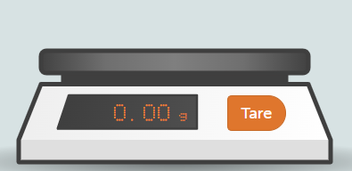 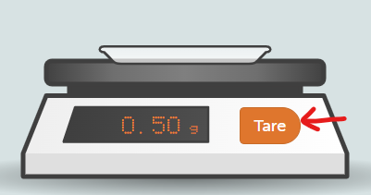 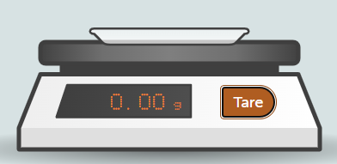 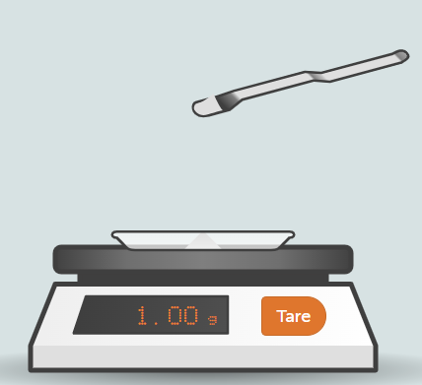 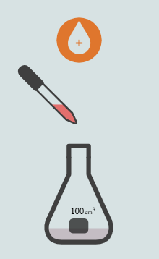 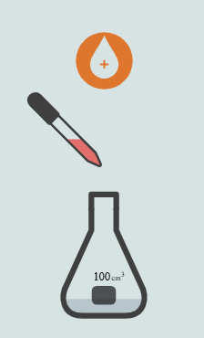 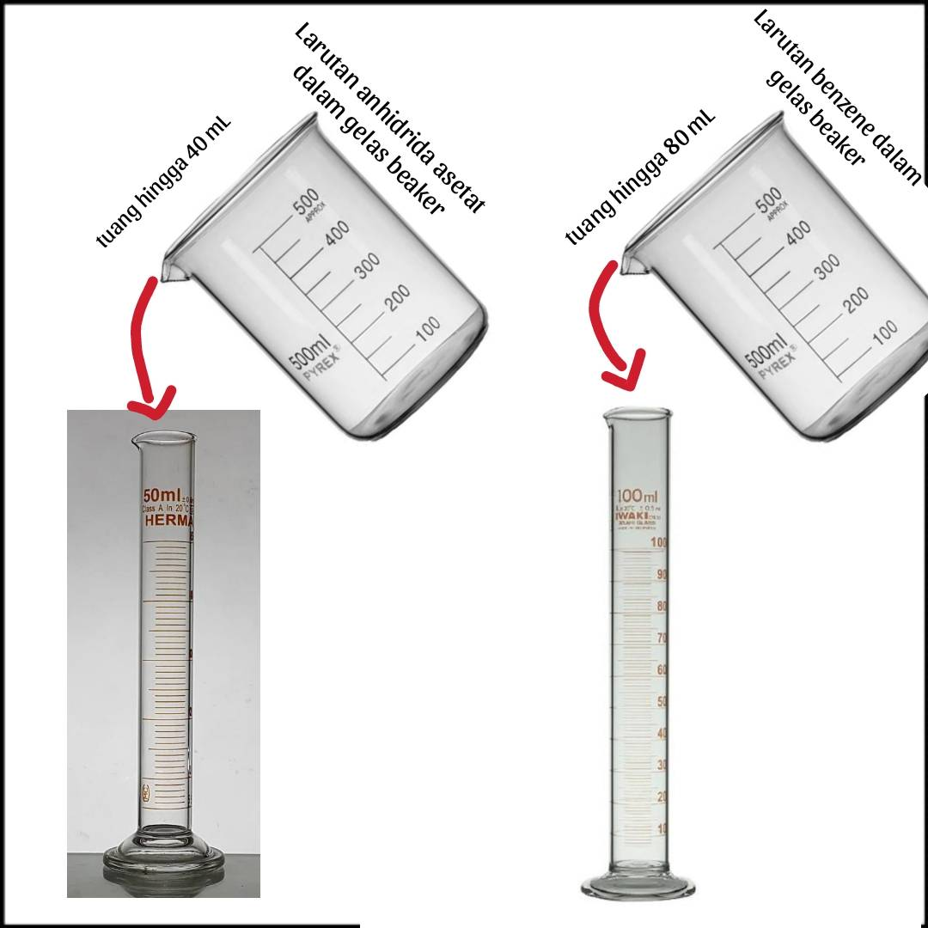 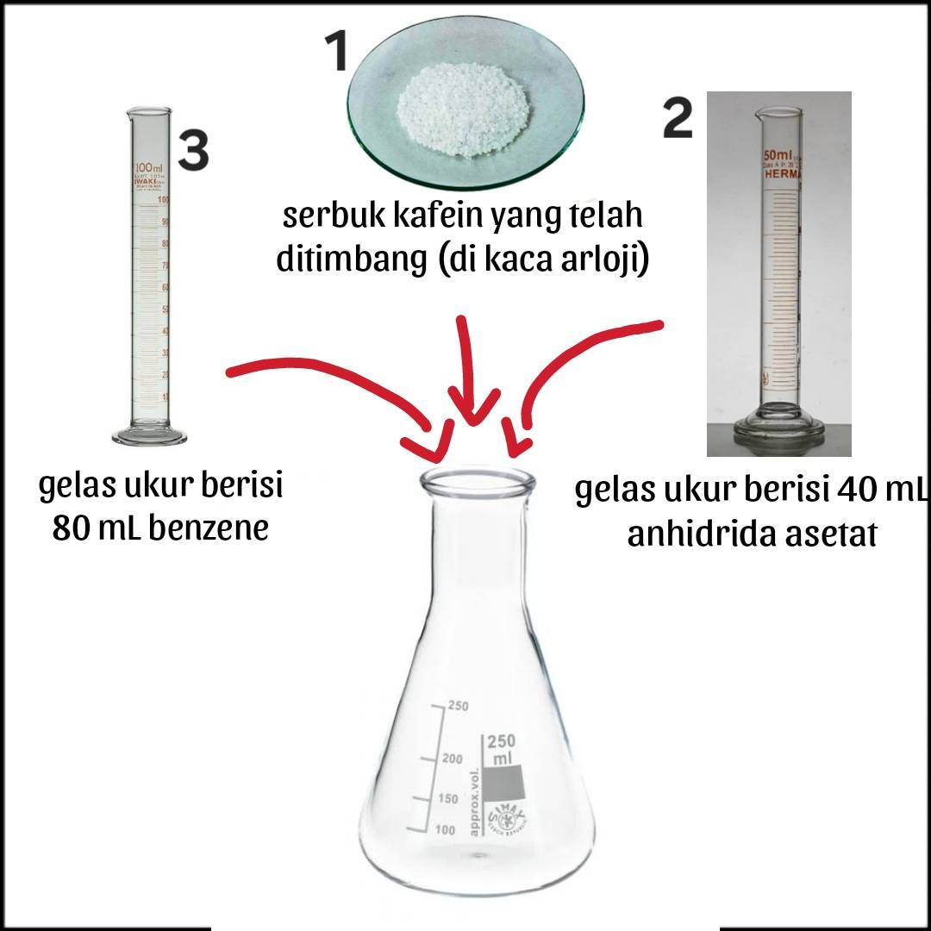 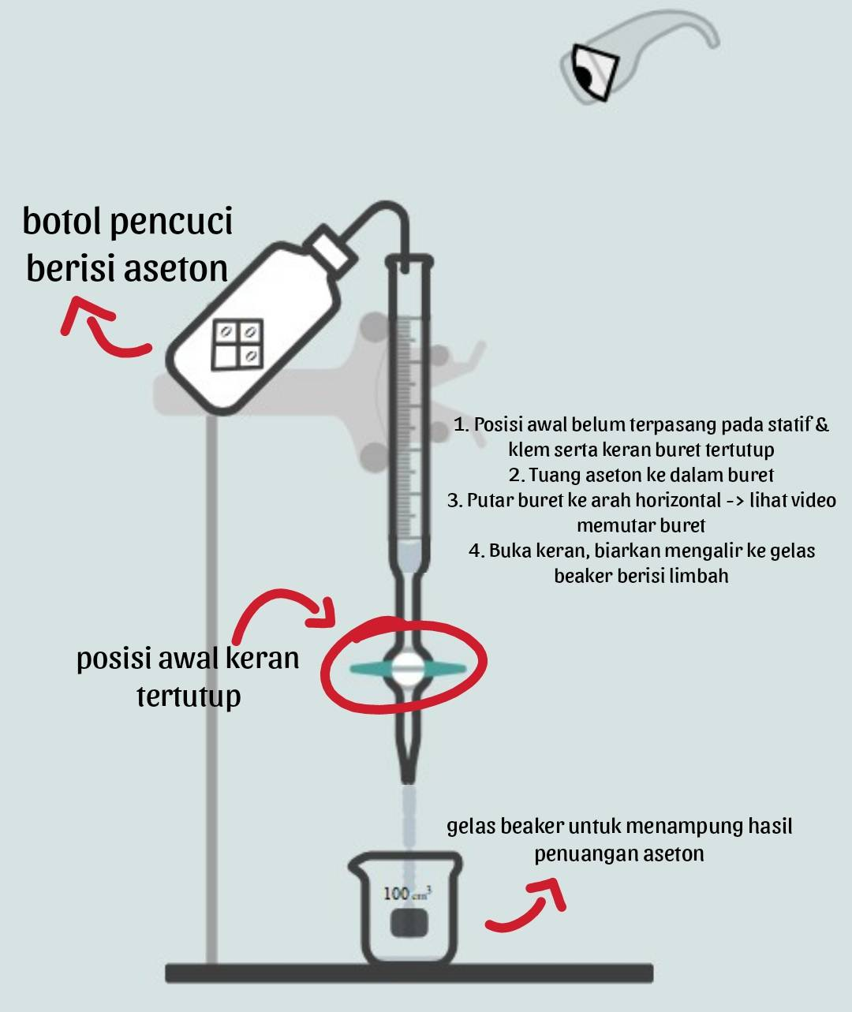 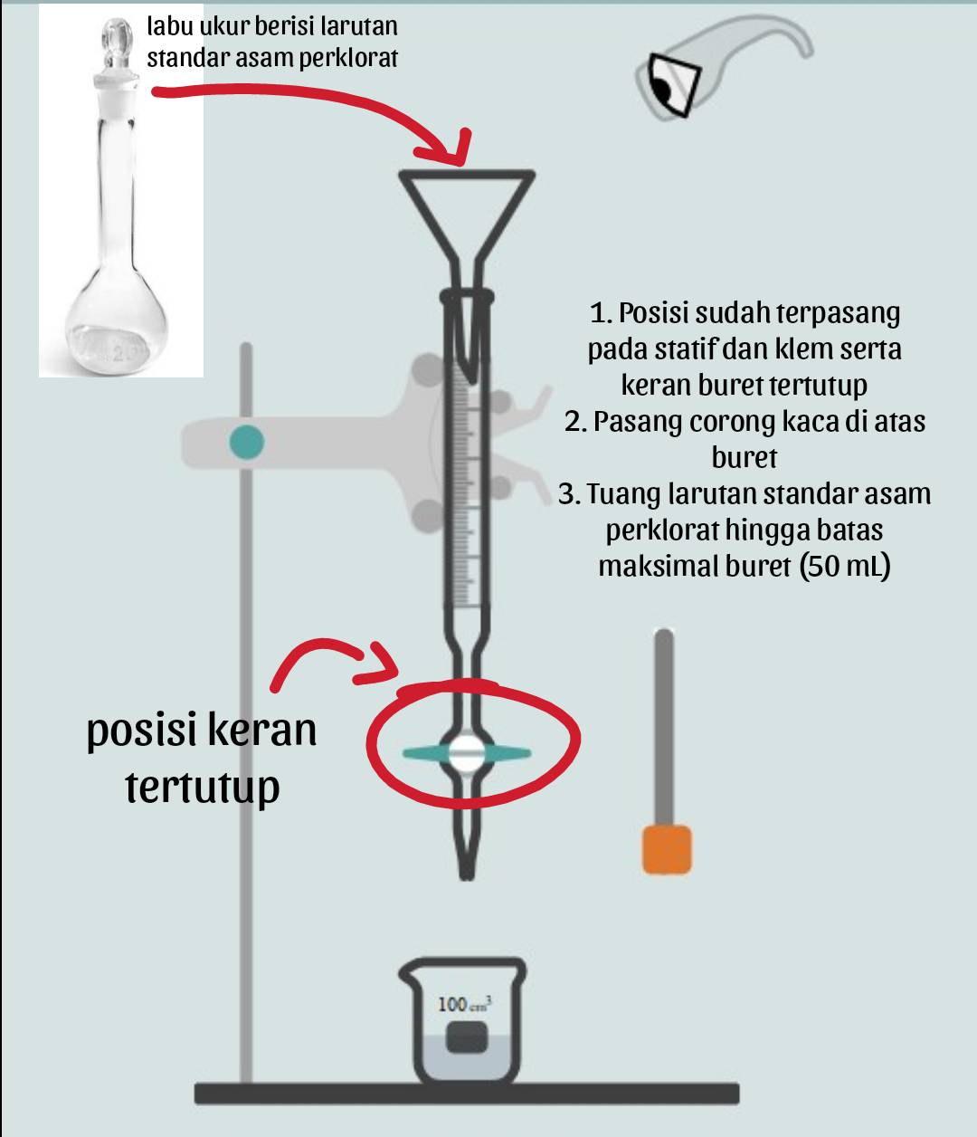 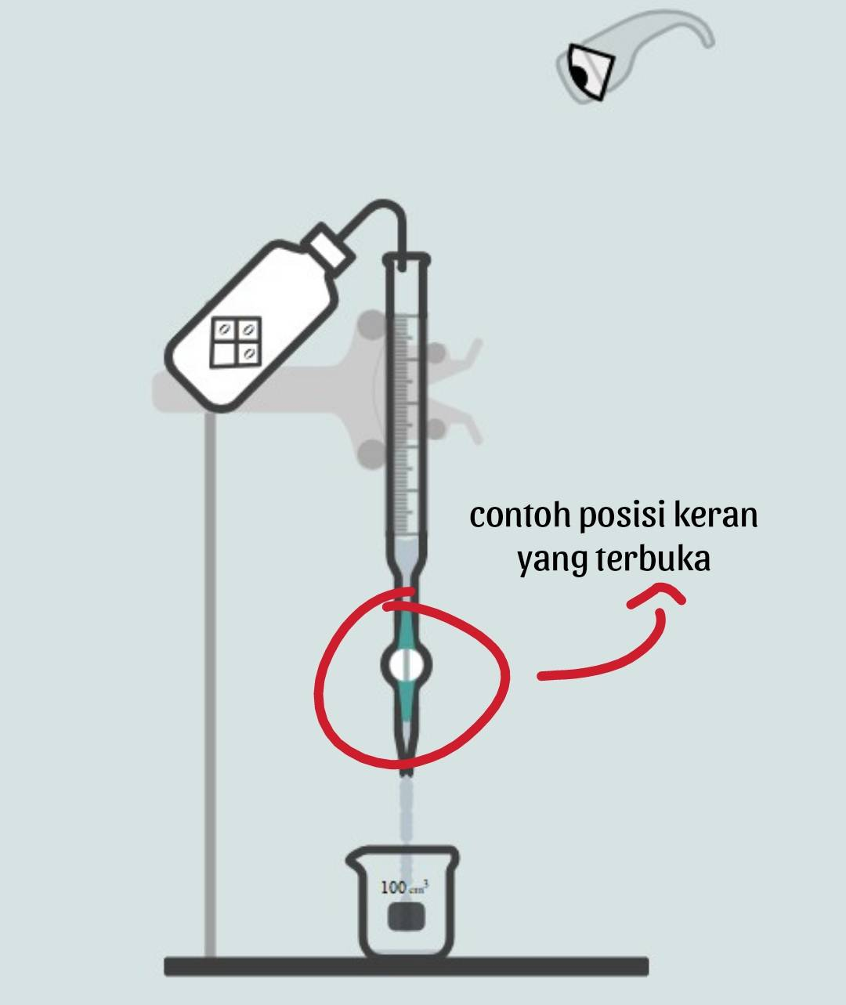 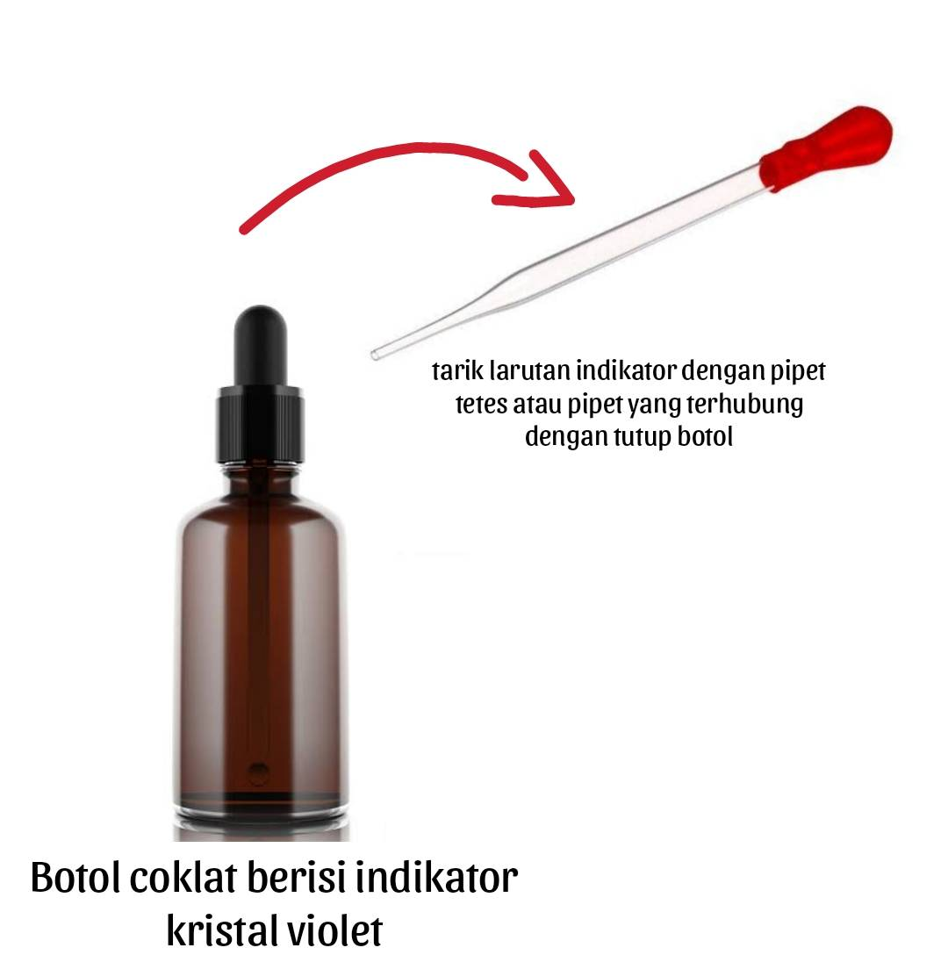 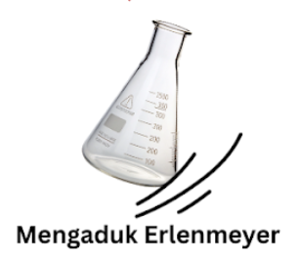 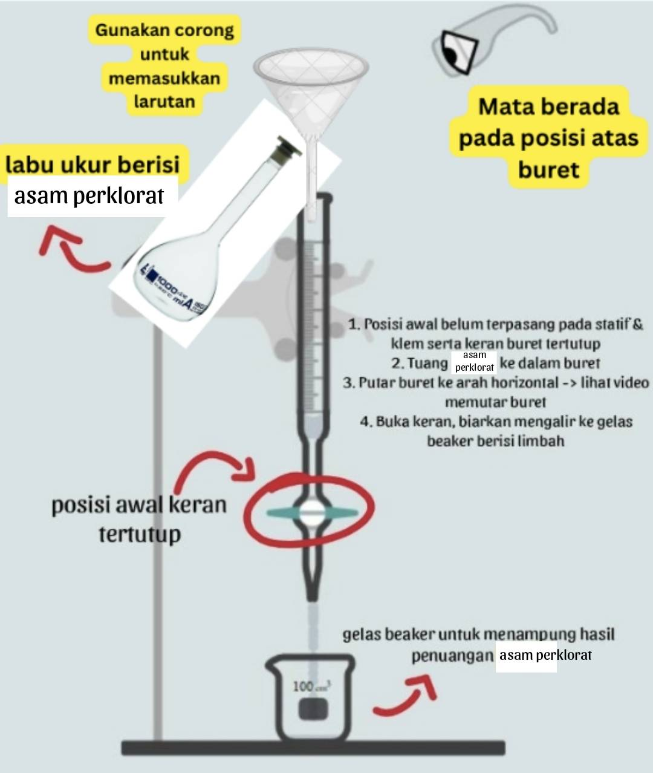 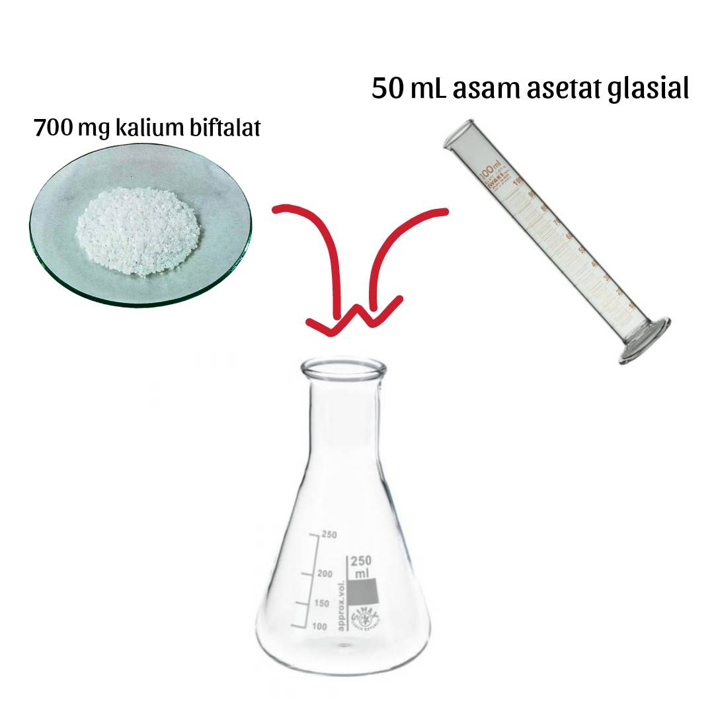 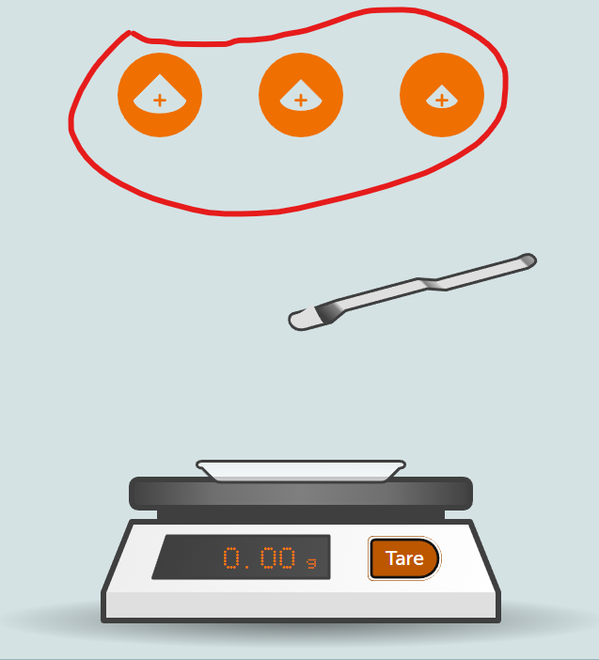 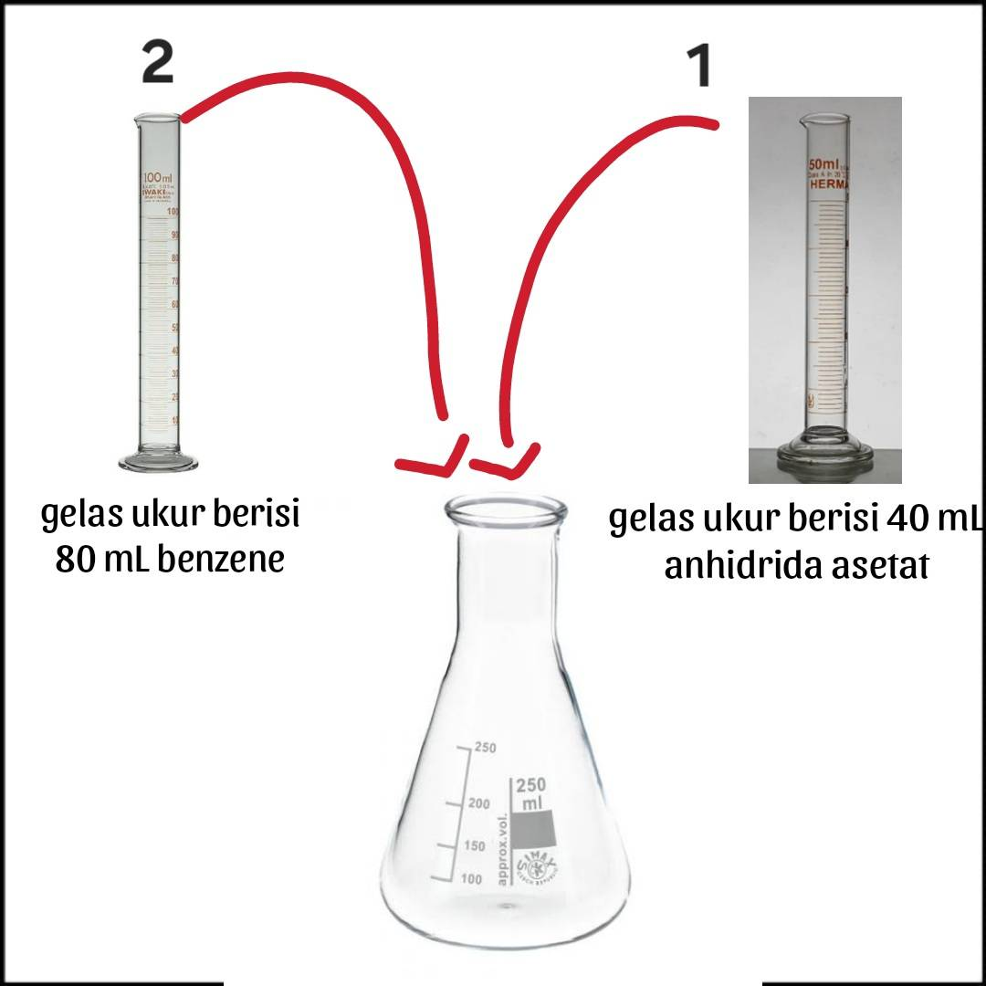 Ilustrasi pembakuan sama seperti titrasi sampel dan blanko Titrasi sampel diulang secara 3x (ada info pengulangan trial ke berapa) Percobaan 1 dari 3 Percobaan 2 dari 3 Percobaan 3 dari 3 | Aset 1. Larutan standar asam perklorat (bening) dalam buret 2. Larutan baku primer/kalium biftalat (warna ungu muda) dalam Erlenmeyer (3 buah) → berubah menjadi hijau setelah dititrasi (titik akhir titrasi) 3. Erlenmeyer 250 mL 4. Buret 5. Statif 6. Klem | 1. Pengecekan volume larutan standar dalam buret dengan mata (perspektif eye level terhadap volume awal dan akhir buret) 2. Perpindahan larutan dalam buret ke Erlenmeyer hingga titik akhir titrasi tercapai (transisi warna larutan dalam Erlenmeyer dari ungu kemerahan menjadi biru) ---> selama perpindahan larutan, keran buret membuka untuk mulai meneteskan titran, dan menutup kembali apabila tetesan titran sudah turun Catatan: Penetesan larutan dari buret ke Erlenmeyer bertambah dengan 2 tombol: Tombol penambahan 1 mL (10 kali tetes) Tombol penambahan 0,1 mL (1 kali tetes) Selama titrasi, warna larutan berubah dari ungu ke hijau. Saat mendekati titik akhir (titik perubahan warna), perubahan warna belum stabil dan kadang kembali ke ungu kemerahan. Namun, dengan penambahan titran sedikit demi sedikit (sekitar 0,1 mL), warna hijau mulai menetap. Jika titran ditambahkan terlalu banyak ketika mendekati titik akhir ini sekaligus, warna langsung berubah menjadi hijau yang pekat. | 1. Terjadi perubahan warna yang tidak menetap apabila sudah mendekati titik akhir titrasi 2. Terjadi perubahan warna yang menetap pada titik akhir titrasi 3. Ditampilkan data penimbangan di setiap repetisi titrasi (rep 1 = 700 mg, rep 2 dan 3 = 1% dari rep 1) 4. Volume titran yang dibutuhkan untuk berubah warna dengan tetap disesuaikan dengan jumlah sampel yang ditimbang: - 700 mg -> volume = 6,8 mL - 693 mg -> volume = 6,7 mL - 707 mg -> volume = 6,9 mL 5. Volume titran yang ditoleransi untuk bisa next step adalah 2% dari jumlah titran yang dibutuhkan untuk berubah warna (poin no.4) - 700 mg -> Range volume = 6,8-6,9 mL - 693 mg -> Range volume = 6,7-6,8 mL - 707 mg -> Range volume = 6,9-7 mL 6. Apabila pengguna menggunakan titran lebih dari range tersebut maka warna larutan menjadi sangat pekat dan repetisinya harus diulang | 1. Pengguna melakukan zoom terhadap buret untuk melihat skala volume awal pada buret 2. Tekan tombol yang sesuai untuk memulai titrasi (5 ml, 1 ml dan 0,1 ml) serta dijalankan animasi yang sesuai dengan tombol yang ditekan (0,1 ml = 1 tetes, 1 ml = 10 tetes, 5 ml = 15 tetes) -> animasi buka keran setiap memulai penetesan 3. Pengguna melakukan zoom terhadap buret untuk melihat skala volume akhir pada buret Keterangan: Seluruh objek dapat dizoom, diputar, dan digeser |  | Percobaan 1 dari 3 1. Step 1 2. Step 2 3. Step 3 Percobaan 2 dari 3 1. Step 1 2. Step 2 3. Step 3 Percobaan 3 dari 3 1. Step 1 2. Step 2 3. Step 3 | 1. Perhatikan dan catat volume awal buret sebelum titrasi pada activity book! 2. Tekan tombol penambahan volume yang sesuai untuk memulai proses titrasi terhadap larutan baku primer kalium biftalat! 3. Perhatikan dan catat volume akhir buret setelah titrasi pada activity book! animasi menetes dari buret animasi tutup keran animasi larutan berubah warna jadi hijau animasi larutan berubah warna kembali jadi pink kalau belum titik akhir *Tambahin intstruksi per mg setiap iterasi (i.e700 ) | *Tambahin intstruksi per mg setiap iterasi (i.e700 )
11 | Halaman AR simulasi titrasi blanko | Narasi: 1. Perhatikan dan catat volume awal buret sebelum titrasi pada activity book! 2. Lakukan titrasi terhadap larutan blanko! 3. Perhatikan dan catat volume akhir buret setelah titrasi pada activity book! Catatan: Penetesan larutan dari buret ke Erlenmeyer bertambah dengan 2 tombol: Tombol penambahan 1 mL (10 kali tetes) Tombol penambahan 0,1 mL (1 kali tetes) | Perhatikan dan catat volume awal buret sebelum titrasi pada activity book! Lakukan titrasi terhadap larutan blanko! Perhatikan dan catat volume akhir buret setelah titrasi pada activity book! | Aset 1. Larutan standar asam perklorat (bening) dalam buret 2. Larutan blanko (ungu muda) dalam Erlenmeyer (1 buah) → berubah menjadi hijau setelah dititrasi (titik akhir titrasi) 3. Erlenmeyer 250 mL 4. Buret 5. Statif 6. Klem | 1. Pengecekan volume larutan standar dalam buret dengan mata (perspektif eye level terhadap volume awal dan akhir buret) 2. Perpindahan larutan dalam buret ke Erlenmeyer hingga titik akhir titrasi tercapai (transisi warna larutan dalam Erlenmeyer dari ungu kemerahan menjadi biru) ---> selama perpindahan larutan, keran buret membuka untuk mulai meneteskan titran, dan menutup kembali apabila tetesan titran sudah turun Catatan: Penetesan larutan dari buret ke Erlenmeyer bertambah dengan 2 tombol: Tombol penambahan 1 mL (10 kali tetes) Tombol penambahan 0,1 mL (1 kali tetes) Selama titrasi, warna larutan berubah dari ungu ke hijau. Saat mendekati titik akhir (titik perubahan warna), perubahan warna belum stabil dan kadang kembali ke ungu kemerahan. Namun, dengan penambahan titran sedikit demi sedikit (sekitar 0,1 mL), warna hijau mulai menetap. Jika titran ditambahkan terlalu banyak ketika mendekati titik akhir ini sekaligus, warna langsung berubah menjadi hijau yang pekat. | 1. Terjadi perubahan warna yang tidak menetap apabila sudah mendekati titik akhir titrasi 2. Terjadi perubahan warna yang menetap pada titik akhir titrasi 3. Volume titran dari buret yang dibutuhkan = 0,1 mL | 1. Pengguna melakukan zoom terhadap buret untuk melihat skala volume awal pada buret 2. Tekan tombol yang sesuai untuk memulai titrasi (5 ml, 1 ml dan 0,1 ml) serta dijalankan animasi yang sesuai dengan tombol yang ditekan (0,1 ml = 1 tetes, 1 ml = 10 tetes, 5 ml = 15 tetes) 3. Pengguna melakukan zoom terhadap buret untuk melihat skala volume akhir pada buret Keterangan: Seluruh objek dapat dizoom, diputar, dan digeser |  | 1. Step 1 2. Step 2 3. Step 3 | 1. Perhatikan dan catat volume awal buret sebelum titrasi pada activity book! 2. Tekan tombol penambahan volume yang sesuai untuk memulai proses titrasi terhadap larutan blanko! 3. Perhatikan dan catat volume akhir buret setelah titrasi pada activity book! animasi menetes dari buret animasi tutup keran animasi larutan berubah warna jadi hijau animasi larutan berubah warna kembali jadi pink kalau belum titik akhir
12 | Halaman AR simulasi titrasi sampel secara triplo (3x) | Narasi: 1. Perhatikan dan catat volume awal buret sebelum titrasi pada activity book! 2. Lakukan titrasi terhadap larutan sampel kafein! 3. Perhatikan dan catat volume akhir buret setelah titrasi pada activity book! Catatan: Penetesan larutan dari buret ke Erlenmeyer bertambah dengan 2 tombol: Tombol penambahan 1 mL (10 kali tetes) Tombol penambahan 0,1 mL (1 kali tetes) | Ilustrasi titrasi sampel sama seperti titrasi blanko Titrasi sampel diulang secara 3x (ada info pengulangan trial ke berapa) Percobaan 1 dari 3 Percobaan 2 dari 3 Percobaan 3 dari 3 Perhatikan dan catat volume awal buret sebelum titrasi pada activity book! Lakukan titrasi terhadap larutan sampel! | Aset 1. Larutan standar asam perklorat (bening) dalam buret 2. Larutan campuran titrasi (warna ungu muda) dalam Erlenmeyer (3 buah) → berubah menjadi hijau setelah dititrasi (titik akhir titrasi) 3. Erlenmeyer 250 mL 4. Buret 5. Statif 6. Klem | 1. Pengecekan volume larutan standar dalam buret dengan mata (perspektif eye level terhadap volume awal dan akhir buret) 2. Perpindahan larutan dalam buret ke Erlenmeyer hingga titik akhir titrasi tercapai (transisi warna larutan dalam Erlenmeyer dari ungu kemerahan menjadi biru) ---> selama perpindahan larutan, keran buret membuka untuk mulai meneteskan titran, dan menutup kembali apabila tetesan titran sudah turun Catatan: Penetesan larutan dari buret ke Erlenmeyer bertambah dengan 2 tombol: Tombol penambahan 1 mL (10 kali tetes) Tombol penambahan 0,1 mL (1 kali tetes) Selama titrasi, warna larutan berubah dari ungu ke hijau. Saat mendekati titik akhir (titik perubahan warna), perubahan warna belum stabil dan kadang kembali ke ungu kemerahan. Namun, dengan penambahan titran sedikit demi sedikit (sekitar 0,1 mL), warna hijau mulai menetap. Jika titran ditambahkan terlalu banyak ketika mendekati titik akhir ini sekaligus, warna langsung berubah menjadi hijau yang pekat. | 1. Terjadi perubahan warna yang tidak menetap apabila sudah mendekati titik akhir titrasi 2. Terjadi perubahan warna yang menetap pada titik akhir titrasi 3. Ditampilkan data penimbangan di setiap repetisi titrasi (rep 1 = penimbangan asli yang dilakukan oleh pengguna; rep 2 dan 3 = 1% dari jumlah penimbangan asli yang dilakukan pengguna 4. Volume titran yang dibutuhkan untuk berubah warna dengan tetap disesuaikan dengan jumlah sampel yang ditimbang: - 400 mg -> volume = 20,6 mL - 396 mg -> volume = 20,4 mL - 404 mg -> volume = 20,8 mL 5. Volume titran yang ditoleransi untuk bisa next step adalah 2% dari jumlah titran yang dibutuhkan untuk berubah warna (poin no.4) - 400 mg -> Range volume = 20,6-21 mL - 396 mg -> Range volume = 20,4-20,8 mL - 404 mg -> Range volume = 20,8-21,2 mL 6. Apabila pengguna menggunakan titran lebih dari range tersebut maka warna larutan menjadi sangat pekat dan repetisinya harus diulang | 1. Pengguna melakukan zoom terhadap buret untuk melihat skala volume awal pada buret 2. Tekan tombol yang sesuai untuk memulai titrasi (5 ml, 1 ml dan 0,1 ml) serta dijalankan animasi yang sesuai dengan tombol yang ditekan (0,1 ml = 1 tetes, 1 ml = 10 tetes, 5 ml = 15 tetes) 3. Pengguna melakukan zoom terhadap buret untuk melihat skala volume akhir pada buret Keterangan: Seluruh objek dapat dizoom, diputar, dan digeser |  | Percobaan 1 dari 3 1. Step 1 2. Step 2 3. Step 3 Percobaan 2 dari 3 1. Step 1 2. Step 2 3. Step 3 Percobaan 3 dari 3 1. Step 1 2. Step 2 3. Step 3 | 1. Perhatikan dan catat volume awal buret sebelum titrasi pada activity book! 2. Tekan tombol penambahan volume yang sesuai untuk memulai proses titrasi terhadap larutan sampel! 3. Perhatikan dan catat volume akhir buret setelah titrasi pada activity book! animasi menetes dari buret animasi tutup keran animasi larutan berubah warna jadi hijau animasi larutan berubah warna kembali jadi pink kalau belum titik akhir *Tambahin intstruksi per mg setiap iterasi (i.e400 )
13 | Halaman informasi tim | Narasi: Dr. apt. Rimadani Pratiwi, M.Si. Prof. Dr. apt. Aliya Nur Hasanah, M.Si. Dr. Mira Suryani, S.Pd., M.Kom. Dzava Prawinsyah Fairus Ismail George Patrick Devon Ayumi Fathiyaraisha Aidan Ismail | 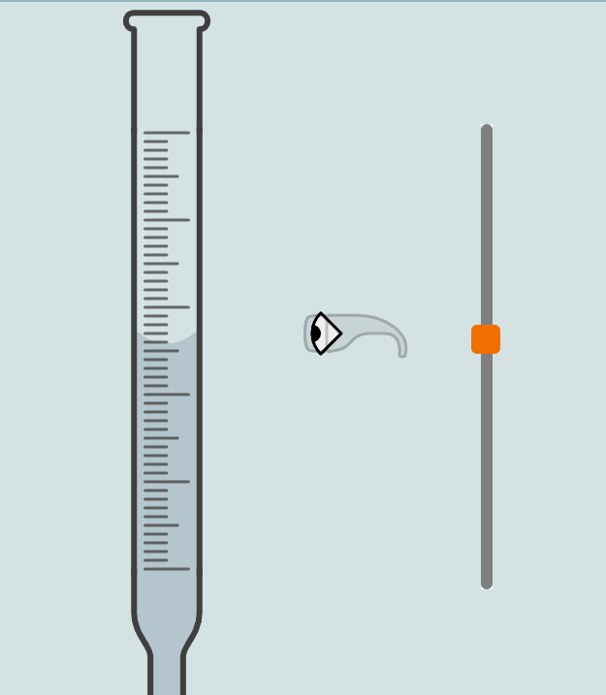 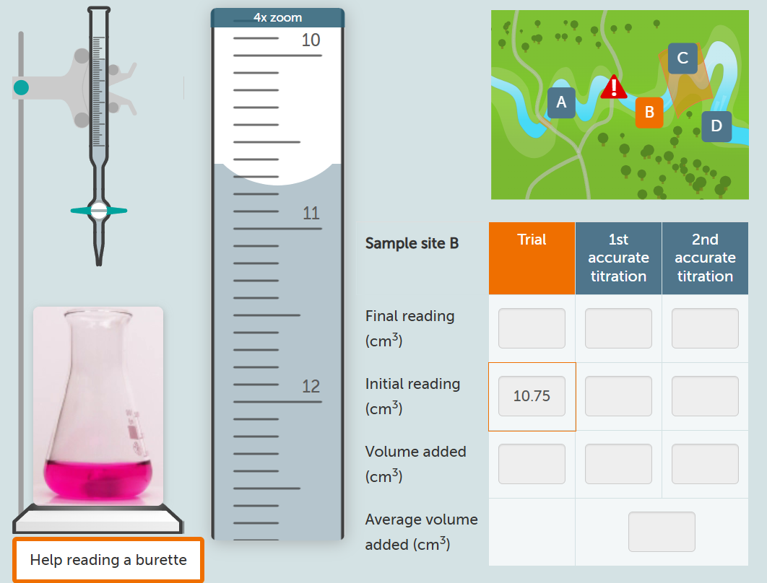 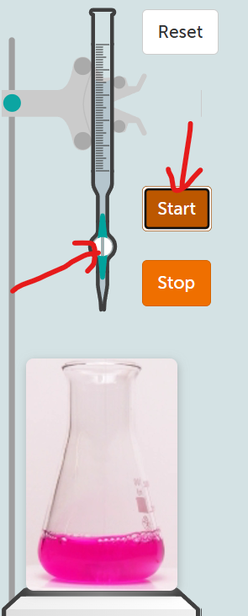 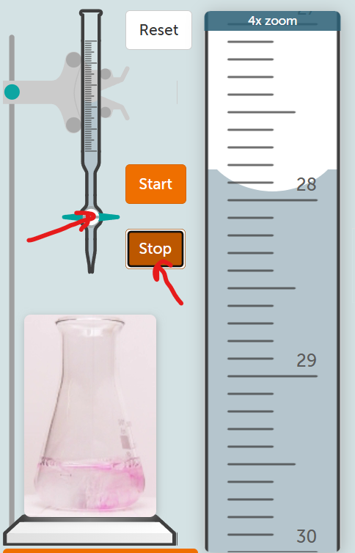

Storyboard AR - Titrasi Komplek
No | Nama Scene | Deskripsi Scene | Ilustrasi Scene (AR) | Catatan | Animasi | Logic | Interaksi Baru | Interaksi Lama | _Step Title (Animation-Instruction/Desc 1:1) | _Step Desc (Animation-Instruction/Desc 1:1)
1 | Halaman judul aplikasi AR | Halaman awal yang menampilkan judul dari aplikasi AR |  | Nama aplikasi: TitraSims
2 | Urutan halaman aplikasi AR | Terdapat beberapa urutan yang disajikan yaitu: 1. Pre-test (opsional, dapat dimasukkan dalam aplikasi atau terpisah pada activity book) 2. AR Persiapan alat bahan 3. AR Preparasi buret 4. AR Preparasi larutan blanko 5. AR Menimbang sampel 6. AR Preparasi sampel (menambahkan aquades, HCl 3N, NaOH ke dalam Erlenmeyer) 7. AR Menambahkan indikator (dimasukkan dengan spatel) 8. AR Simulasi titrasi blanko 9. AR Simulasi titrasi sampel secara triplo (3x) 10. Perhitungan / analisis data (dilakukan di activity book) 11. Post-test (opsional, dapat dimasukkan dalam aplikasi atau terpisah pada activity book) 12. Informasi tim |  | Jenis titrasi: TITRASI KOMPLEKSOMETRI | 1. Transisi dari satu halaman ke halaman lain
3 | Halaman AR persiapan alat bahan | Narasi: 1. Berikut adalah alat bahan yang akan kita gunakan dalam pelaksanaan titrasi bebas air Alat: Buret Corong kaca Erlenmeyer Gelas beaker Gelas ukur Kaca arloji Labu ukur Pipet tetes Spatel Statif dan klem Timbangan analitik Bahan: Indikator biru hidroksinaftol P (300 mg) Aquades larutan NaOH 1N larutan HCl 3N larutan HCl 1N larutan standar EDTA 0,05M Serbuk sampel CaCO3 Baku primer CaCO3 |  | Aset: Alat: Beaker glass Buret Corong kaca Erlenmeyer Gelas ukur Kaca arloji Labu ukur Pipet tetes Spatel Statif dan klem Timbangan analitik Bahan: Indikator biru hidroksinaftol P (300 mg) (serbuk/kristalin biru) Aquades (larutan bening) larutan NaOH 1N (larutan bening) larutan HCl 3N (larutan bening) larutan standar EDTA 0,05M (larutan bening) Serbuk sampel CaCO3 (serbuk putih) Baku primer CaCO3 (larutan bening) | Proses menampilkan dari alat dibagi 1x scan dlm 1 layar / halaman = 4-5 alat (total 3-4x next) dlm 1 layar / halaman = 3 bahan (total 2x next) total 5-6x next paling banyak 8x next |  |  |  | 1. Alat 2. Alat 3. Alat 4. Bahan 5. Bahan 6. Bahan | 1. Buret, corong kaca, Erlenmeyer, gelas beaker, gelas ukur 2. Kaca arloji, labu ukur, pipet tetes, spatel, statif dan klem 3. Timbangan analitik 4. Aquades, indikator biru hidroksinaftol, NaOH 1 N, 5. HCl 1N, HCl 3N, Standar EDTA 6. Baku primer CaCO3, Sampel CaCO3
4 | Halaman AR preparasi buret | Narasi: 1. Bilas buret dengan larutan standar EDTA! 2. Masukkan larutan standar pada buret! | Bilas buret dengan larutan standar EDTA! Pada tahap awal, pasang corong terlebih dahulu Masukkan larutan standar pada buret! | Aset: 1. Larutan standar EDTA 0,05 M (bening) dalam labu ukur 2. Statif 3. Klem 4. Buret 6. Labu ukur 7. Corong kaca 8. Beaker glass Catatan: Larutan dilabeli nama | 1. Membilas buret dengan menuang larutan standar EDTA dari labu ukur ke dalam buret melalui corong sambil diputar Referensi cara membilas: https://www.youtube.com/watch?v=gPQK6cP3J9A Larutan EDTA dialirkan ke beaker glass bertuliskan "limbah" 2. Pemasangan buret pada statif dan klem 3. Perpindahan larutan standar EDTA dari labu ukur ke dalam buret melalui corong (perspektif mata berada di titik atas buret) hingga batas maksimal buret |  | 1. Menggeser corong ke mulut buret --> corong terpasang pada buret 2. Membilas buret dengan EDTA dengan cara diputar 3. Menggeser buret hingga terpasang pada statif dan klem 4. Menutup keran buret 5. Menggeser labu ukur berisi larutan standar EDTA ke mulut buret --> mulai menuang EDTA ke dalam buret (terjadi perpindahan larutan dari labu ukur ke dalam buret melalui corong sampai ke gelas beaker) hingga 50 ml 6. Melepaskan corong dari buret dengan cara menggeser | 1. Tap layar untuk mulai menuang larutan standar EDTA dari labu ukur ke dalam buret melalui corong sambil diputar (1x tap) --> mulai dari penuangan sampai larutan berpindah ke gelas beaker 2. Tap layar untuk mulai menuang larutan standar EDTA ke dalam buret dari labu ukur melalui corong kaca (1x tap) [posisi keran tertutup] | 1. Step 1 2. Step 2 | 1. Tap layar untuk membilas buret dengan larutan standar EDTA! 2. Tap layar untuk memasukkan larutan standar EDTA pada buret!
 | Halaman AR preparasi larutan baku primer | 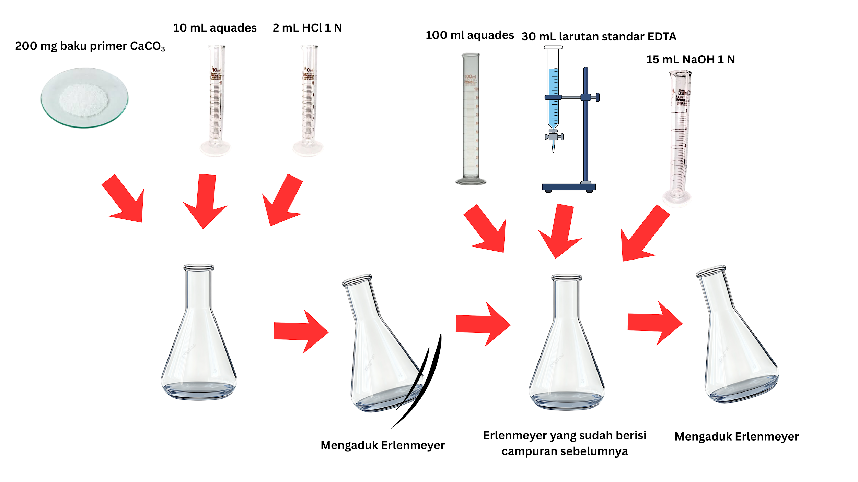 Narasi: 1. Masukkan 200 mg baku primer CaCO3 ke dalam Erlenmeyer! 2. Masukkan 10 mL aquades ke dalam Erlenmeyer! 3. Masukkan 2 mL HCl 1 N ke dalam Erlenmeyer! 4. Aduk Erlenmeyer! 4. Masukkan 100 mL aquades ke dalam Erlenmeyer! 5. Masukkan 30 mL larutan standar EDTA melalui buret ke dalam Erlenmeyer! 6. Masukkan 15 mL NaOH 1N ke dalam Erlenmeyer! 7. Aduk Erlenmeyer! Catatan: larutan yang dituang ke gelas ukur bertambah dengan 2 tombol (tombol tambah kecil dan besar): Tombol penambahan larutan kecil: 1 mL Tombol penambahan larutan besar: 10 mL | 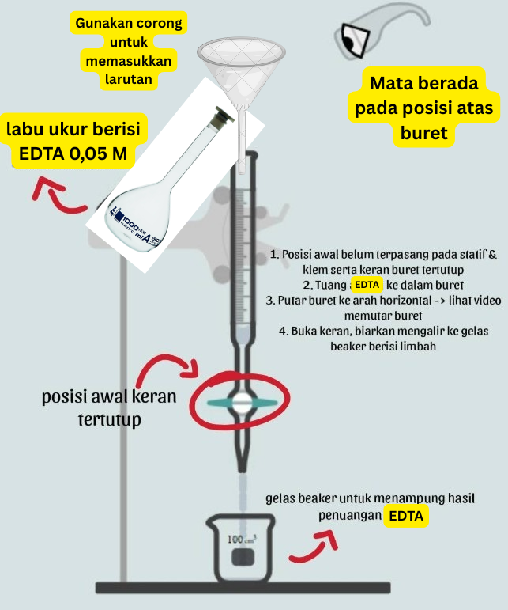 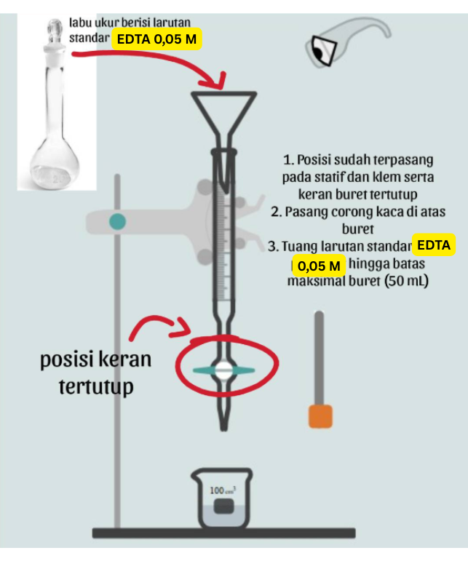 |  |  |  | 1. Geser corong ke arah mulut Erlenmeyer --> corong terpasang pada Erlenmeyer 2. Memasukkan baku primer ke dalam Erlenmeyer melalui corong --> Baku primer masuk ke dalam Erlenmeyer 3. Melepaskan corong dengan menggeser corong dari mulut Erlenmeyer 4. Geser gelas ukur berisi 10 ml aquades ke dalam Erlenmeyer --> larutan aquades berpindah dari gelas ukur ke dalam Erlenmeyer 5. Geser gelas ukur berisi 2 ml HCl 1 N ke bagian mulut Erlenmeyer untuk mulai menuangkan HCl 6. Lakukan gerakan jari berputar untuk memulai pengadukan Erlenmeyer 7. Geser gelas ukur berisi 100 mL aquades ke bagian mulut Erlenmeyer untuk mulai menuangkan 8. Tap untuk memulai animasi penambahan 30 mL larutan standar EDTA melalui buret ke dalam Erlenmeyer 9. Geser gelas ukur berisi 15 mL NaOH 1 N ke bagian mulut Erlenmeyer untuk mulai menuangkan 10. Lakukan gerakan jari berputar untuk memulai pengadukan Erlenmeyer | 1. Tap untuk memasukkan baku primer ke dalam Erlenmeyer 2.Tap untuk menuangkan 10 ml aquades ke dalam Erlenmeyer (1x tap) 3. Tap untuk menuangkan 2 ml HCl 1N ke dalam Erlenmeyer 4. Tap untuk memulai animasi pengadukan Erlenmeyer 5. Tap untuk memulai animasi penambahan 100 ml aquades dari gelas ukur ke dalam Erlenmeyer 6. Tap untuk memulai animasi penambahan 30 mL larutan standar EDTA melalui buret ke dalam Erlenmeyer. 6. Tap untuk menuangkan 15 mL NaOH 1 N dalam gelas ukur yang telah diukur sebelumnya ke dalam Erlenmeyer 7. Tap untuk memulai animasi pengadukan Erlenmeyer Keterangan: Seluruh objek dapat dizoom, diputar, dan digeser | 1. Step 1 2. Step 2 3. Step 3 4, Step 4 5. Step 5 6. Step 6 7. Step 7 8. Step 8 9. Step 9 | 1. Geser corong ke arah mulut Erlenmeyer 2. Tap layar untuk memasukkan baku primer ke dalam Erlenmeyer 3. Tap layar untuk memasukkan 10 ml aquades ke dalam Erlenmeyer! 4. Tap layar untuk memasukkan 2 ml HCl 1N ke dalam Erlenmeyer! 5. Tap layar untuk mengaduk Erlenmeyer! 6. Tap layar untuk memasukkan 100 ml aquades ke dalam Erlenmeyer! 7. Tap layar untuk memasukkan 30 ml larutan standar EDTA melalui buret ke dalam Erlenmeyer! 8. Tap layar untuk memasukkan 15 mL NaOH 1N ke dalam Erlenmeyer! 9. Tap layar untuk mengaduk Erlenmeyer!
5 | Halaman AR preparasi larutan blanko | Narasi: 1. Masukkan beberapa mL (5 mL) aquades ke dalam Erlenmeyer! 2. Masukkan beberapa tetes HCl 3N ke dalam Erlenmeyer! 3. Masukkan 100 mL aquades ke dalam Erlenmeyer! 4. Masukkan 15 mL NaOH 1N ke dalam Erlenmeyer! 5. Aduk Erlenmeyer! Catatan: larutan yang dituang ke gelas ukur bertambah dengan 2 tombol (tombol tambah kecil dan besar): Tombol penambahan larutan kecil: 1 mL Tombol penambahan larutan besar: 10 mL | 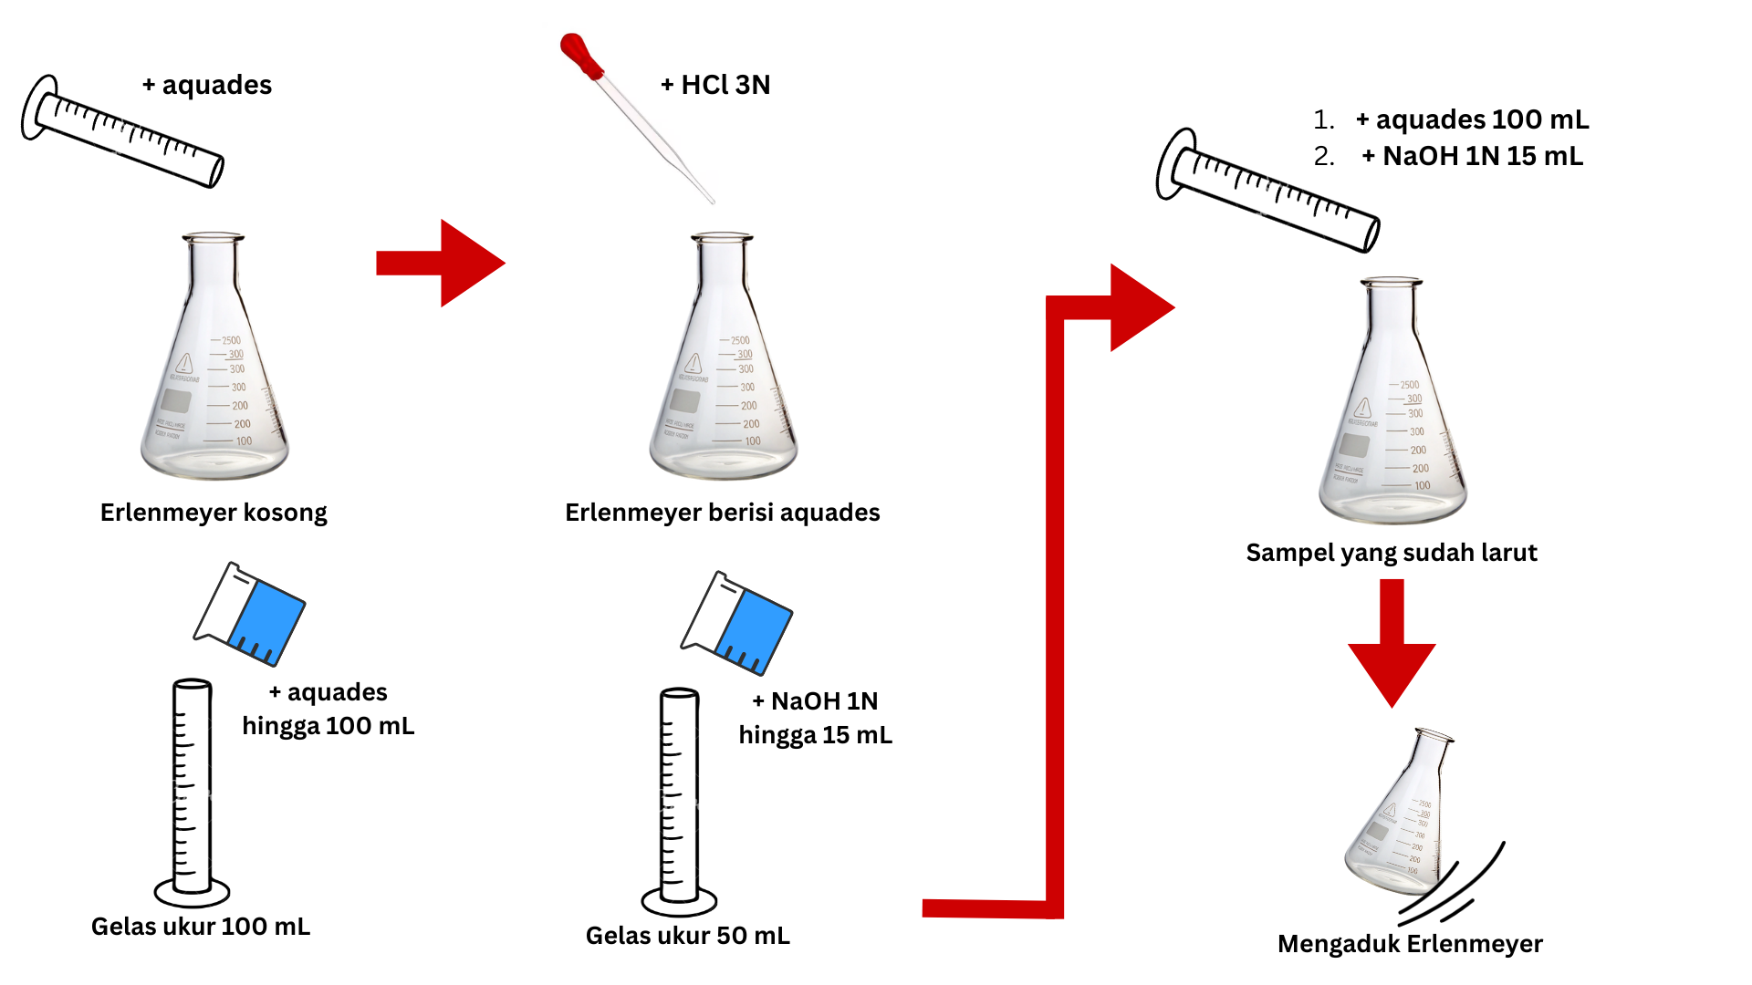 | Aset: 1. Larutan aquades (bening) dalam gelas beaker dan gelas ukur 2. Larutan HCl 3N (bening) dalam pipet tetes 3. Laurtan NaOH 1N (bening) dalam beaker glass 4. Erlenmeyer 250 ml 5. Beaker glass 6. Gelas ukur 50 ml & 100 ml 7. Pipet tetes Catatan: Larutan dilabeli nama Larutan dituang terlebih dahulu ke dalam gelas ukur | 1. Perpindahan aquades (5 mL) dari gelas ukur ke dalam Erlenmeyer 2. Penetesan HCl 3N dari pipet tetes ke dalam Erlenmeyer (sebanyak 5 tetes) 3. Perpindahan aquades dari beaker glass ke gelas ukur sebanyak 100 mL 4. Perpindahan larutan NaOH 1N dari beaker glass ke gelas ukur sebanyak 15 ml 5. Perpindahan masing-masing larutan dari gelas ukur ke dalam Erlenmeyer 6. Pengadukan Erlenmeyer | 1. Penambahan larutan dalam gelas ukur yang disesuaikan dengan tombol penambahan volume yang ditekan 2. Pengguna dapat melanjutkan tahap berikutnya apabila dapat mengukur larutan dengan benar (dipaskan volumenya) | 1. Geser gelas ukur berisi aquades untuk menuangkan beberapa ml aquades (5 ml) ke dalam Erlenmeyer dengan cara menekan tombol yang tampil sebanyak 1x tap 2. Geser pipet tetes untuk meneteskan HCl 3N (5 tetes) ke dalam Erlenmeyer dengan cara menekan tombol yang tampil sebanyak 5x tap 3. Geser gelas ukur berisi aquades untuk memulai penambahan aquades ke dalam gelas ukur dengan cara menekan tombol yang sesuai (pilihan tombol: 1 ml dan 10 ml) 4. Geser gelas ukur berisi NaOH untuk memulai penambahan NaOH 1 N ke dalam gelas ukur (pilihan tombol: 1 ml dan 10 ml) 5. Geser gelas ukur berisi aquades dan NaOH yang telah diukur sebelumnya untuk mulai menuangkan 6. Lakukan gerakan jari berputar untuk memulai pengadukan Erlenmeyer Keterangan: Seluruh objek dapat dizoom, diputar, dan digeser | 1. Tap untuk menuangkan beberapa ml aquades (5 ml) ke dalam Erlenmeyer (1x tap) 2. Tap untuk meneteskan beberapa tetes HCl 3N (5 tetes) ke dalam Erlenmeyer 3. Tekan tombol yang sesuai untuk memulai penambahan aquades ke dalam gelas ukur (pilihan tombol: 1 ml dan 10 ml) 4. Tekan tombol yang sesuai untuk memulai penambahan NaOH 1 N ke dalam gelas ukur (pilihan tombol: 1 ml dan 10 ml) 5. Tap untuk menuangkan aquades dan NaOH 1 N dalam gelas ukur yang telah diukur sebelumnya ke dalam Erlenmeyer (masing-masing larutan 1x tap) 6. Tap untuk memulai animasi pengadukan Erlenmeyer Keterangan: Seluruh objek dapat dizoom, diputar, dan digeser | 1. Step 1 2. Step 2 3. Step 3 4, Step 4 5. Step 5 6. Step 6 7. Step 7 | 1. Tap untuk menuangkan 5 ml aquades ke dalam Erlenmeyer! 2. Tap untuk memasukkan beberapa tetes HCl 3N ke dalam Erlenmeyer! 3. Tekan tombol yang sesuai untuk memulai penambahan aquades hingga 100 ml ke dalam gelas ukur! 4. Tekan tombol yang sesuai untuk memulai penambahan NaOH 1N hingga 15 ml ke dalam gelas ukur! 5. Tap layar untuk memasukkan 100 ml aquades ke dalam Erlenmeyer! 6. Tap layar untuk memasukkan 15 ml NaOH ke dalam Erlenmeyer! 7. Tap layar untuk mengaduk Erlenmeyer!
6 | Halaman AR menimbang sampel | Narasi: 1. Timbang sebanyak 200 mg sampel CaCO3! Catatan: Serbuk di atas kaca arloji dalam timbangan bertambah dengan 3 tombol (tombol tambah kecil, sedang, dan besar) seperti yang dilingkari merah: Tombol penambahan zat: 25 mg |  | Aset: 1. Timbangan analitik 2. Serbuk CaCO3 (putih) 3. Kaca arloji 4. Spatel | 1. Penambahan serbuk ke dalam timbangan menggunakan spatel 2. Serbuk dalam timbangan bertambah setiap diambil menggunakan spatel 3. Indikator berat pada timbangan berubah seiring bertambahnya serbuk 4. Pintu timbangan analitik membuka dan menutup 5. Mengambil sampel yang telah ditimbang | 1. Penambahan sampel sesuai dengan bobot penambahan sampel yang ditekan (semakin banyak sampel yang ditimbang maka timbunan sampelnya juga semakin banyak) 2. Pengguna baru dapat melanjutkan tahap berikutnya bila bobot sampel yang ditimbang berada dalam rentang deviasi ±10% dari bobot yang harus ditimbang (180-220 mg) 3. Perubahan angka pada skala timbangan yang disesuaikan dengan bobot sampel yang telah ditimbang 4. Perubahan angka pada skala timbangan setelah kaca arloji diletakan diatas timbangan (menjadi angka random) 5. Perubahan angka pada skala timbangan setelah tombol "Tare" ditekan (menjadi 0) | 1. Geser kaca arloji ke bagian tengah timbangan --> angka timbangan berubah menjadi angka random 2. Tekan tombol "Tare" pada timbangan --> angka timbangan berubah menjadi 0 3. Tekan tombol yang sesuai untuk memulai penambahan sampel ke dalam timbangan Keterangan: Seluruh objek dapat dizoom, diputar, dan digeser | 1. Kaca arloji sudah berada tepat di atas timbangan dan angka pada timbangan dimulai dari 0 2.Tekan tombol yang sesuai untuk memulai penambahan sampel ke dalam timbangan Keterangan: Seluruh objek dapat dizoom, diputar, dan digeser | 1. Step 1 2. Step 2 3. Step 3 | 1. Tap layar untuk menggeser kaca arloji ke atas timbangan analitik! 2. Tekan tombol TARE! 3. Tekan tombol yang sesuai untuk menimbang 200 mg sampel CaCO3!
7 | Halaman AR preparasi larutan sampel | Narasi: 1. Masukkan sampel yang telah ditimbang ke dalam Erlenmeyer! 2. Masukkan beberapa tetes aquades ke dalam Erlenmeyer! 3. Masukkan beberapa tetes HCl 3N ke dalam Erlenmeyer! 4. Masukkan 100 mL aquades ke dalam Erlenmeyer! 5. Masukkan 15 mL NaOH 1N ke dalam Erlenmeyer! 6. Larutkan sampel dengan mengaduk Erlenmeyer! Catatan: larutan yang dituang ke gelas ukur bertambah dengan 2 tombol (tombol tambah kecil dan besar): Tombol penambahan larutan kecil: 1 mL Tombol penambahan larutan besar: 10 mL |  | Aset: 1. Serbuk CaCO3 (putih) 2. Larutan aquades (bening) dalam beaker glass 3. Larutan HCl 3N (bening) dalam beaker glass 4. Laurtan NaOH 1N (bening) dalam beaker glass 5. Erlenmeyer 250 ml 6. Beaker glass 7. Gelas ukur 50 ml & 100 ml 8. Pipet tetes Catatan: Larutan dilabeli nama Larutan dituang terlebih dahulu ke dalam gelas ukur | 1. Perpindahan sampel ke dalam Erlenmeyer 2. Perpindahan aquades dari gelas ukur ke dalam Erlenmeyer (sebanyak brp mL) 3. Penetesan HCl 3N dari pipet ukur ke dalam Erlenmeyer (sebanyak brp tetes) 4. Perpindahan aquades dari beaker glass ke gelas ukur sebanyak 100 mL 5. Perpindahan larutan NaOH 1N dari beaker glass ke gelas ukur sebanyak 15 ml 6. Perpindahan masing-masing larutan dari gelas ukur ke dalam Erlenmeyer berisi sampel 7. Pengadukan sampel dalam Erlenmeyer hingga larut (dari butiran hingga benar-benar larut) | 1. Penambahan larutan dalam gelas ukur yang disesuaikan dengan tombol penambahan volume yang ditekan 2. Pengguna dapat melanjutkan tahap berikutnya apabila dapat mengukur larutan dengan benar (dipaskan volumenya) | 1. Geser corong ke mulut Erlenmeyer --> Erlenmeyer terpasang pada corong 2. Geser sampel dalam kaca arloji ke Erlenmeyer untuk memasukkan sampel ke dalam Erlenmeyer melalui corong 3. Geser corong dari mulut Erlenmeyer untuk mulai melepaskan 4. Geser gelas ukur berisi aquades untuk memulai penambahan aquades ke dalam gelas ukur dengan cara menekan tombol yang sesuai (pilihan tombol: 1 ml dan 10 ml) 5. Geser gelas ukur berisi NaOH untuk memulai penambahan NaOH 1 N ke dalam gelas ukur (pilihan tombol: 1 ml dan 10 ml) 6. Geser gelas ukur berisi aquades dan NaOH yang telah diukur sebelumnya untuk mulai menuangkan 7. Lakukan gerakan jari berputar untuk memulai pengadukan Erlenmeyer Keterangan: Seluruh objek dapat dizoom, diputar, dan digeser | 1. Tap untuk memasukkan sampel ke dalam Erlenmeyer 2.Tap untuk menuangkan beberapa ml aquades (5 ml) ke dalam Erlenmeyer (1x tap) 3. Tap untuk meneteskan beberapa tetes HCl 3N (5 tetes) ke dalam Erlenmeyer 4. Tekan tombol yang sesuai untuk memulai penambahan aquades ke dalam gelas ukur (pilihan tombol: 1 ml dan 10 ml) 5. Tekan tombol yang sesuai untuk memulai penambahan NaOH 1 N ke dalam gelas ukur (pilihan tombol: 1 ml dan 10 ml) 6. Tap untuk menuangkan aquades dan NaOH 1 N dalam gelas ukur yang telah diukur sebelumnya ke dalam Erlenmeyer (masing-masing larutan 1x tap) 7. Tap untuk memulai animasi pengadukan Erlenmeyer Keterangan: Seluruh objek dapat dizoom, diputar, dan digeser | 1. Step 1 2. Step 2 3. Step 3 4, Step 4 5. Step 5 6. Step 6 7. Step 7 8. Step 8 9. Step 9 | 1. Tap layar untuk menggeser corong ke arah mulut Erlenmeyer! 2. Tap layar untuk memasukkan sampel yang telah ditimbang ke dalam Erlenmeyer! 3. Tap layar untuk memasukkan 5 ml aquades ke dalam Erlenmeyer! 4. Tap layar untuk memasukkan beberapa tetes HCl 3N ke dalam Erlenmeyer! 5. Tekan tombol yang sesuai untuk memulai penambahan aquades hingga 100 ml ke dalam gelas ukur! 6. Tekan tombol yang sesuai untuk memulai penambahan NaOH 1N hingga 15 ml ke dalam gelas ukur! 7. Tap layar untuk memasukkan 100 ml aquades ke dalam Erlenmeyer! 8. Tap layar untuk memasukkan 15 ml NaOH 1N ke dalam Erlenmeyer! 9. Tap layar untuk mengaduk Erlenmeyer!
8 | Halaman AR menambahkan indiaktor | Narasi: 1. Timbang sebanyak 300 mg indikator biru hidroksinfatol! 2. Tambahkan indikator biru hidroksinaftol yang telah ditimbang ke dalam Erlenmeyer! | 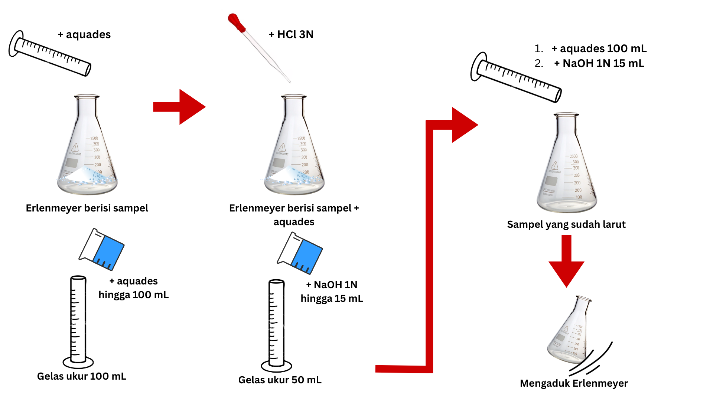 Catatan: pipet tetes diganti dengan kaca arloji berisi indikator dan spatel + dilakukan penimbangan seperti pada tahap penimbangan sampel | Aset: 1. Timbangan analitik 2. Kaca arloji 3. Indikator biru hidroksinaftol (warna biru, masuk Erlenmeyer jadi warna ungu kemerahan) 4. Erlenmeyer 250 ml berisi larutan sampel 5. Erlenmeyer 250 ml berisi larutan blanko 6. Erlenmeyer berisi larutan baku primer CaCO3. Catatan: Indikator dilabeli nama | 1. Penambahan serbuk ke dalam timbangan menggunakan spatel 2. Serbuk dalam timbangan bertambah setiap diambil menggunakan spatel 3. Indikator berat pada timbangan berubah seiring bertambahnya serbuk 4. Pintu timbangan analitik membuka dan menutup 5. Mengambil sampel yang telah ditimbang 6. Memasukkan indikator ke dalam Erlenmeyer berisi larutan sampel / blanko dengan cara memasukkan indikator dari kaca arloji dengan menyisihkannya menggunakan spatel hingga masuk ke dalam Erlenemeyer - Transisi warna indikator = biru ke ungu kemerahan setelah masuk dalam Erlenmeyer - Transis warna sampel = bening ke ungu kemerahan setelah terkena indikator |  | 1. Geser pipet tetes untuk memasukkan indikator biru hidroksinaftol ke dalam masing-masing Erlenmeyer dengan cara melakukan tap pada tombol yang tampil sebanyak 2-3x tap - Transisi warna indikator = biru ke ungu kemerahan setelah masuk dalam Erlenmeyer - Transis warna sampel = bening ke ungu kemerahan setelah terkena indikator Keterangan: Seluruh objek dapat dizoom, diputar, dan digeser | 1. Tap untuk memulai animasi memasukkan indikator biru hidroksinaftol ke dalam masing-masing Erlenmeyer Keterangan: Seluruh objek dapat dizoom, diputar, dan digeser | 1. Step 1 2. Step 2 3. Step 3 | 1. Tap layar untuk memasukkan indikator biru hidroksinaftol ke dalam Erlenmeyer 1 (Baku Primer)! 2. Tap layar untuk memasukkan indikator biru hidroksinaftol ke dalam Erlenmeyer 2 (Blanko)! 3. Tap layar untuk memasukkan indikator biru hidroksinaftol ke dalam Erlenmeyer 3 (Sampel)!
9 | Halaman AR simulasi pembakuan secara triplo (3x) | Narasi: 1. Perhatikan dan catat volume awal buret sebelum titrasi pada activity book! 2. Lakukan titrasi terhadap larutan baku primer CaCO3! 3. Perhatikan dan catat volume akhir buret setelah titrasi pada activity book! Catatan: Penetesan larutan dari buret ke Erlenmeyer bertambah dengan 2 tombol: Tombol penambahan 1 mL (10 kali tetes) Tombol penambahan 0,1 mL (1 kali tetes) | Ilustrasi pembakuan sama seperti titrasi sampel dan blanko Titrasi sampel diulang secara 3x (ada info pengulangan trial ke berapa) Percobaan 1 dari 3 Percobaan 2 dari 3 Percobaan 3 dari 3 | Aset 1. Larutan standar EDTA 0,05 M (bening) dalam buret 2. Larutan baku primer/CaCO3 (ungu kemerahan) dalam Erlenmeyer (3 buah) → berubah menjadi biru setelah dititrasi (titik akhir titrasi) 3. Erlenmeyer 250 mL 4. Buret 5. Statif 6. Klem | 1. Pengecekan volume larutan standar dalam buret dengan mata (perspektif eye level terhadap volume awal dan akhir buret) 2. Perpindahan larutan dalam buret ke Erlenmeyer hingga titik akhir titrasi tercapai (transisi warna larutan dalam Erlenmeyer dari ungu kemerahan menjadi biru) ---> selama perpindahan larutan, keran buret membuka untuk mulai meneteskan titran, dan menutup kembali apabila tetesan titran sudah turun Catatan: Penetesan larutan dari buret ke Erlenmeyer bertambah dengan 2 tombol: Tombol penambahan 1 mL (10 kali tetes) Tombol penambahan 0,1 mL (1 kali tetes) Selama titrasi, warna larutan berubah dari ungu kemerahan ke biru. Saat mendekati titik akhir (titik perubahan warna), perubahan warna belum stabil dan kadang kembali ke ungu kemerahan. Namun, dengan penambahan titran sedikit demi sedikit (sekitar 0,1 mL), warna biru mulai menetap. Jika titran ditambahkan terlalu banyak ketika mendekati titik akhir ini sekaligus, warna langsung berubah menjadi biru yang pekat. | 1. Terjadi perubahan warna yang tidak menetap apabila sudah mendekati titik akhir titrasi 2. Terjadi perubahan warna yang menetap pada titik akhir titrasi 3. Ditampilkan data penimbangan di setiap repetisi titrasi (rep 1 = 200 mg, rep 2 dan 3 = 1% dari rep 1) 4. Volume titran yang dibutuhkan untuk berubah warna dengan tetap disesuaikan dengan jumlah sampel yang ditimbang: - 200 mg -> volume = 10 mL - 198 mg -> volume = 9 mL - 202 mg -> volume = 11 mL 5. Volume titran yang ditoleransi untuk bisa next step adalah 2% dari jumlah titran yang dibutuhkan untuk berubah warna (poin no.4) - 200 mg -> range volume = 10-10,2 mL - 198 mg -> volume = 9-9,2 mL - 202 mg -> volume = 11-11.2 mL 6. Apabila pengguna menggunakan titran lebih dari range tersebut maka warna larutan menjadi sangat pekat dan repetisinya harus diulang | 1. Pengguna melakukan zoom terhadap buret untuk melihat skala volume awal pada buret 2. Tekan tombol yang sesuai untuk memulai titrasi (5 ml, 1 ml, dan 0,1 ml) serta dijalankan animasi yang sesuai dengan tombol yang ditekan (0,1 ml = 1 tetes, 1 ml = 10 tetes, 5 ml = 15 tetes) 3. Pengguna melakukan zoom terhadap buret untuk melihat skala volume akhir pada buret Keterangan: Seluruh objek dapat dizoom, diputar, dan digeser | 1. Pengguna melakukan zoom terhadap buret untuk melihat skala volume awal pada buret 2. Tekan tombol yang sesuai untuk memulai titrasi (1 ml dan 0,1 ml) serta dijalankan animasi yang sesuai dengan tombol yang ditekan (0,1 ml = 1 tetes, 1 ml = 10 tetes) 3. Pengguna melakukan zoom terhadap buret untuk melihat skala volume akhir pada buret Keterangan: Seluruh objek dapat dizoom, diputar, dan digeser | Percobaan 1 dari 3 1. Step 1 2. Step 2 3. Step 3 Percobaan 2 dari 3 1. Step 1 2. Step 2 3. Step 3 Percobaan 3 dari 3 1. Step 1 2. Step 2 3. Step 3 | 1. Perhatikan dan catat volume awal buret sebelum titrasi pada activity book! 2. Tekan tombol penambahan volume yang sesuai untuk memulai proses titrasi terhadap baku primer CaCO3! 3. Perhatikan dan catat volume akhir buret setelah titrasi pada activity book!
10 | Halaman AR simulasi titrasi blanko | Narasi: 1. Perhatikan dan catat volume awal buret sebelum titrasi pada activity book! 2. Lakukan titrasi terhadap larutan blanko! 3. Perhatikan dan catat volume akhir buret setelah titrasi pada activity book! Catatan: Penetesan larutan dari buret ke Erlenmeyer bertambah dengan 2 tombol: Tombol penambahan 1 mL (10 kali tetes) Tombol penambahan 0,1 mL (1 kali tetes) | Perhatikan dan catat volume awal buret sebelum titrasi pada activity book! Lakukan titrasi terhadap larutan blanko! Perhatikan dan catat volume akhir buret setelah titrasi pada activity book! | Aset 1. Larutan standar EDTA 0,05 M (bening) dalam buret 2. Larutan blanko (ungu kemerahan) dalam Erlenmeyer (1 buah) → berubah menjadi biru setelah dititrasi (titik akhir titrasi) 3. Erlenmeyer 250 mL 4. Buret 5. Statif 6. Klem | 1. Pengecekan volume larutan standar dalam buret dengan mata (perspektif eye level terhadap volume awal dan akhir buret) 2. Perpindahan larutan dalam buret ke Erlenmeyer hingga titik akhir titrasi tercapai (transisi warna larutan dalam Erlenmeyer dari ungu kemerahan menjadi biru) ---> selama perpindahan larutan, keran buret membuka untuk mulai meneteskan titran, dan menutup kembali apabila tetesan titran sudah turun Catatan: Penetesan larutan dari buret ke Erlenmeyer bertambah dengan 2 tombol: Tombol penambahan 1 mL (10 kali tetes) Tombol penambahan 0,1 mL (1 kali tetes) Selama titrasi, warna larutan berubah dari ungu kemerahan ke biru. Saat mendekati titik akhir (titik perubahan warna), perubahan warna belum stabil dan kadang kembali ke ungu kemerahan. Namun, dengan penambahan titran sedikit demi sedikit (sekitar 0,1 mL), warna biru mulai menetap. Jika titran ditambahkan terlalu banyak ketika mendekati titik akhir ini sekaligus, warna langsung berubah menjadi biru yang pekat. | 1. Terjadi perubahan warna yang tidak menetap apabila sudah mendekati titik akhir titrasi 2. Terjadi perubahan warna yang menetap pada titik akhir titrasi 3. Volume titran dari buret yang dibutuhkan = 0,1 ml | 1. Pengguna melakukan zoom terhadap buret untuk melihat skala volume awal pada buret 2. Tekan tombol yang sesuai untuk memulai titrasi (5 ml, 1 ml, dan 0,1 ml) serta dijalankan animasi yang sesuai dengan tombol yang ditekan (0,1 ml = 1 tetes, 1 ml = 10 tetes, 5 ml = 15 tetes) 3. Pengguna melakukan zoom terhadap buret untuk melihat skala volume akhir pada buret Keterangan: Seluruh objek dapat dizoom, diputar, dan digeser | 1. Pengguna melakukan zoom terhadap buret untuk melihat skala volume awal pada buret 2. Tekan tombol yang sesuai untuk memulai titrasi (1 ml dan 0,1 ml) serta dijalankan animasi yang sesuai dengan tombol yang ditekan (0,1 ml = 1 tetes, 1 ml = 10 tetes) 3. Pengguna melakukan zoom terhadap buret untuk melihat skala volume akhir pada buret Keterangan: Seluruh objek dapat dizoom, diputar, dan digeser | 1. Step 1 2. Step 2 3. Step 3 | 1. Perhatikan dan catat volume awal buret sebelum titrasi pada activity book! 2. Tekan tombol penambahan volume yang sesuai untuk memulai proses titrasi terhadap larutan blanko! 3. Perhatikan dan catat volume akhir buret setelah titrasi pada activity book!
11 | Halaman AR simulasi titrasi sampel secara triplo (3x) | Narasi: 1. Perhatikan dan catat volume awal buret sebelum titrasi pada activity book! 2. Lakukan titrasi terhadap larutan sampel CaCO3! 3. Perhatikan dan catat volume akhir buret setelah titrasi pada activity book! Catatan: Penetesan larutan dari buret ke Erlenmeyer bertambah dengan 2 tombol: Tombol penambahan 1 mL (10 kali tetes) Tombol penambahan 0,1 mL (1 kali tetes) | Ilustrasi titrasi sampel sama seperti titrasi blanko Titrasi sampel diulang secara 3x (ada info pengulangan trial ke berapa) Percobaan 1 dari 3 Percobaan 2 dari 3 Percobaan 3 dari 3 | Aset 1. Larutan standar EDTA 0,05 M (bening) dalam buret 2. Larutan campuran sampel titrasi (ungu kemerahan) dalam Erlenmeyer (3 buah) → berubah menjadi biru setelah dititrasi (titik akhir titrasi) 3. Erlenmeyer 250 mL 4. Buret 5. Statif 6. Klem | 1. Pengecekan volume larutan standar dalam buret dengan mata (perspektif eye level terhadap volume awal dan akhir buret) 2. Perpindahan larutan dalam buret ke Erlenmeyer hingga titik akhir titrasi tercapai (transisi warna larutan dalam Erlenmeyer dari ungu kemerahan menjadi biru) ---> selama perpindahan larutan, keran buret membuka untuk mulai meneteskan titran, dan menutup kembali apabila tetesan titran sudah turun Catatan: Penetesan larutan dari buret ke Erlenmeyer bertambah dengan 2 tombol: Tombol penambahan 1 mL (10 kali tetes) Tombol penambahan 0,1 mL (1 kali tetes) Selama titrasi, warna larutan berubah dari ungu kemerahan ke biru. Saat mendekati titik akhir (titik perubahan warna), perubahan warna belum stabil dan kadang kembali ke ungu kemerahan. Namun, dengan penambahan titran sedikit demi sedikit (sekitar 0,1 mL), warna biru mulai menetap. Jika titran ditambahkan terlalu banyak ketika mendekati titik akhir ini sekaligus, warna langsung berubah menjadi biru yang pekat. | 1. Terjadi perubahan warna yang tidak menetap apabila sudah mendekati titik akhir titrasi 2. Terjadi perubahan warna yang menetap pada titik akhir titrasi 3. Ditampilkan data penimbangan di setiap repetisi titrasi (rep 1 = penimbangan asli yang dilakukan oleh pengguna; rep 2 dan 3 = 1% dari jumlah penimbangan asli yang dilakukan pengguna 4. Volume titran yang dibutuhkan untuk berubah warna dengan tetap disesuaikan dengan jumlah sampel yang ditimbang: - 200 mg -> volume = 40 mL - 198 mg -> volume = 39,6 mL - 202 mg -> volume = 40,4 mL 5. Volume titran yang ditoleransi untuk bisa next step adalah 2% dari jumlah titran yang dibutuhkan untuk berubah warna (poin no.4) - 200 mg -> range volume = 40-40,8 mL - 198 mg -> volume = 39,6-40 mL - 202 mg -> volume = 40,4-41.2 mL 6. Apabila pengguna menggunakan titran lebih dari range tersebut maka warna larutan menjadi sangat pekat dan repetisinya harus diulang | 1. Pengguna melakukan zoom terhadap buret untuk melihat skala volume awal pada buret 2. Tekan tombol yang sesuai untuk memulai titrasi (5 ml, 1 ml, dan 0,1 ml) serta dijalankan animasi yang sesuai dengan tombol yang ditekan (0,1 ml = 1 tetes, 1 ml = 10 tetes, 5 ml = 15 tetes) 3. Pengguna melakukan zoom terhadap buret untuk melihat skala volume akhir pada buret Keterangan: Seluruh objek dapat dizoom, diputar, dan digeser | 1. Pengguna melakukan zoom terhadap buret untuk melihat skala volume awal pada buret 2. Tekan tombol yang sesuai untuk memulai titrasi (1 ml dan 0,1 ml) serta dijalankan animasi yang sesuai dengan tombol yang ditekan (0,1 ml = 1 tetes, 1 ml = 10 tetes) 3. Pengguna melakukan zoom terhadap buret untuk melihat skala volume akhir pada buret Keterangan: Seluruh objek dapat dizoom, diputar, dan digeser | Percobaan 1 dari 3 1. Step 1 2. Step 2 3. Step 3 Percobaan 2 dari 3 1. Step 1 2. Step 2 3. Step 3 Percobaan 3 dari 3 1. Step 1 2. Step 2 3. Step 3 | 1. Perhatikan dan catat volume awal buret sebelum titrasi pada activity book! 2. Tekan tombol penambahan volume yang sesuai untuk memulai proses titrasi terhadap larutan sampel CaCO3! 3. Perhatikan dan catat volume akhir buret setelah titrasi pada activity book!
12 | Halaman informasi tim | Narasi: Dr. apt. Rimadani Pratiwi, M.Si. Prof. Dr. apt. Aliya Nur Hasanah, M.Si. Dr. Mira Suryani, S.Pd., M.Kom. Dzava Prawinsyah Fairus Ismail George Patrick Devon Ayumi Fathiyaraisha Aidan Ismail
13 | Halaman how to play

Art Bible

Aset 3D
Kode | Ilustrasi Aset | Deskripsi Aset 3D
A001 |  | https://www.turbosquid.com/3d-models/graduated-cylinder-1-1548543 Gelas ukur | 19 dollar
 |  | https://www.blenderkit.com/asset-gallery-detail/9c18c6cf-7adb-4a8b-8bd2-401895aa4c3d/?query=beaker+glass+order:_score Beaker glass
A002 |  | https://sketchfab.com/3d-models/bottle-with-dropper-5a8437f66cb6495fa8a75473823c8d01 Botol coklat dan tutup pipet
A003 |  | https://sketchfab.com/3d-models/free-conical-flask-laboratory-low-poly-f2991abcaaa44616ad5f72d29a3d47b3 https://sketchfab.com/3d-models/erlenmeyer-flask-b38e5b30eeef43a99b17c724a5d5b12f Erlenmeyer
A004 |  | https://sketchfab.com/3d-models/burette-af289afdde494d7d94a4b16cb0eae27b Buret | harus login dan beli Rp. 200.000,-
A007 |  | https://sketchfab.com/3d-models/pipette-b3b91e6c8316402a8db2f73164cfc6df https://www.fab.com/listings/88a878ab-c0e6-40e6-9959-4ec9364cd6e8 Pipet tetes | tidak bisa didownload
A008 |  | https://sketchfab.com/3d-models/burette-stand-9d204d9be6744ea1a491bd152c61228f Statif klem
 |  | https://www.cgtrader.com/3d-models/science/laboratory/spatula-3d-model Spatel | $5.00
 |  | https://sketchfab.com/3d-models/cc0-funnel-3-9c71ecea8e0941af9f0e7b59895f7fd4 Corong kaca
A009 |  | https://www.cgtrader.com/3d-models/food/miscellaneous/flour-piles Serbuk kafein | $15.00
 |  | https://sketchfab.com/3d-models/wash-bottle-e267415dedf44ac49fcfc8275d367101 Botol pencuci
A010 |  | https://www.fab.com/listings/51f49e06-291d-468b-bdfc-7ee29f114c63 Mix alat laboratorium -> berbayar, tapi lengkap (Beaker glass, Erlenmeyer, gelas ukur, kaca arloji) | tidak bisa didownload
A011 |  | Timbangan Analitik https://sketchfab.com/3d-models/analytical-balance-scale-laboratory-electronic-90d8e38329e243bb9bbf096d97464189

Aset Narasi
ND00
ND01
ND02
ND03
ND04
ND05
ND06
ND07
ND08
ND09
ND10
ND11
ND12
ND13
ND14
ND15
ND16

